共通画面
外部設計書 |  |  |  |  | 画面名 |  | 共通画面 |  |  |  | 作成者 | 浅野愛喜 |  |  | 更新者 | 志村麻実
 |  |  |  |  | システム名 |  | famiTy |  |  |  | 作成日 | 2022-06-06 |  |  | 更新日 | 2022-06-08
 |  |  |  |  | 備考

 | 画面設計
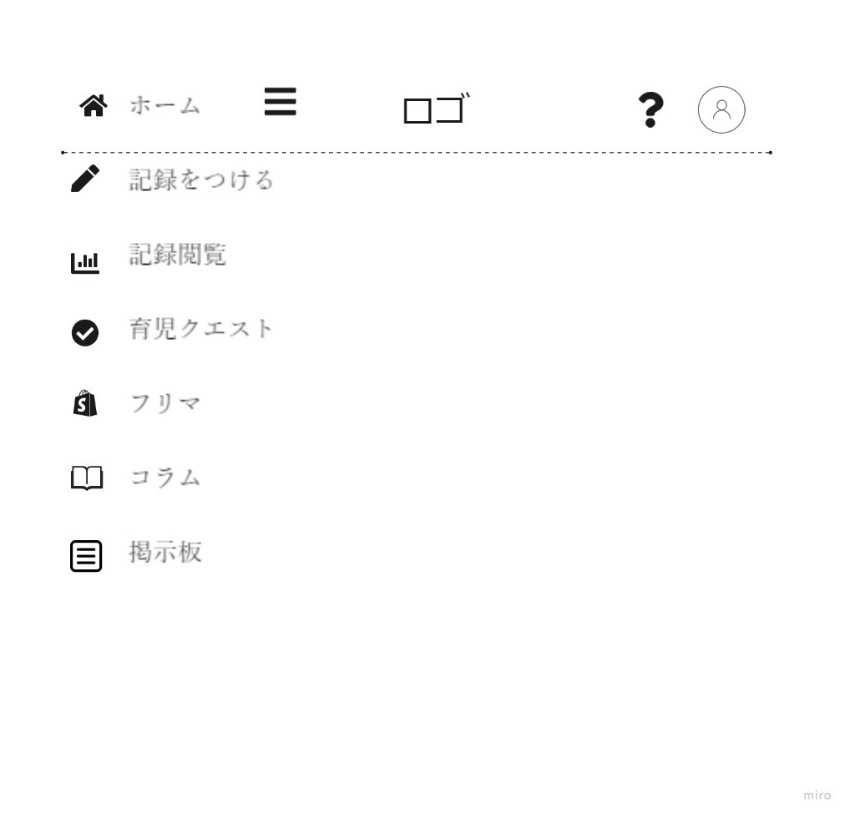

１
２
９
10
11

３

４

5

６

７

８

 | 機能設計

 |  | 「１ ハンバーガーメニューをクリックでサイドバーメニューを展開 左側から出てくる」

 |  | 「２ 「ホーム」ボタンクリックでホーム画面に遷移」

 |  | 「3 「記録をつける」ボタンクリックで記録画面に遷移」

 |  | 「4 「記録閲覧」ボタンクリックで記録閲覧画面に遷移」

 |  | 「5 「育児クエスト」ボタンクリックで育児クエスト画面に遷移」

 |  | 「6 「フリマ」ボタンクリックでフリマ画面に遷移」

 |  | 「7 「コラム」ボタンクリックでコラムページに遷移」

 |  | 「8 「掲示板」ボタンクリックで掲示板ページに遷移」

 |  | 「9 ロゴ」

 |  | 「10 「？」アイコン クリックでヘルプページに遷移

 |  | 「１1 アイコン表示 クリックでマイページへ遷移」

 |  | 2-11 のボタンをクリックして遷移できなかった場合エラーページに飛ぶ

 | 項目定義書

 | No |  | 物理名 | 論理名 |  | 画面型 |  | データ型 | min | max | DBテーブル |  | DBカラム | 備考
 |  | 1 | hamburger_menu | ハンバーガーメニュー |  | button |  |  |  |  |  |  |  | クリックしてメニューバーを表示
 |  | 2 | home | ホーム画面遷移 |  | link |  |  |  |  |  |  |  | ホーム画面へ遷移
 |  | 3 | write_record | 記録入力画面 |  | link |  |  |  |  |  |  |  | 記録入力画面へ遷移
 |  | 4 | view_record | 記録閲覧画面 |  | link |  |  |  |  |  |  |  | 記録閲覧画面へ遷移
 |  | 5 | childcare_quest | 育児クエスト画面 |  | link |  |  |  |  |  |  |  | 育児クエスト画面へ遷移
 |  | 6 | hurima | フリマ画面 |  | link |  |  |  |  |  |  |  | フリマ画面へ遷移
 |  | 7 | mypage | コラム画面 |  | link |  |  |  |  |  |  |  | コラム画面へ遷移
 |  | 8 | help | 掲示板画面 |  | link |  |  |  |  |  |  |  | 掲示板画面へ遷移
 |  | 9 | logo | ロゴ |  | image |  |  |  |  |  |  |  | ページ遷移はなし。
 |  | 10 | help_icon | ヘルプアイコン |  | image |  |  |  |  |  |  |  | クリックでヘルプページへ遷移
 |  | 11 | user_icon | ユーザーアイコン |  | image |  |  |  |  |  |  |  | クリックでマイページへ遷移

ホーム画面
外部設計書 |  |  |  | 画面名 |  | ホーム画面（母子状態把握機能） |  |  |  | 作成者 | 浅野 愛喜 |  |  | 更新者 | 志村麻実
 |  |  |  | システム名 |  | famiTy |  |  |  | 作成日 | 2022-06-08 |  |  | 更新日 | 2022-06-10
 |  |  |  | 備考 |  | home.jsp

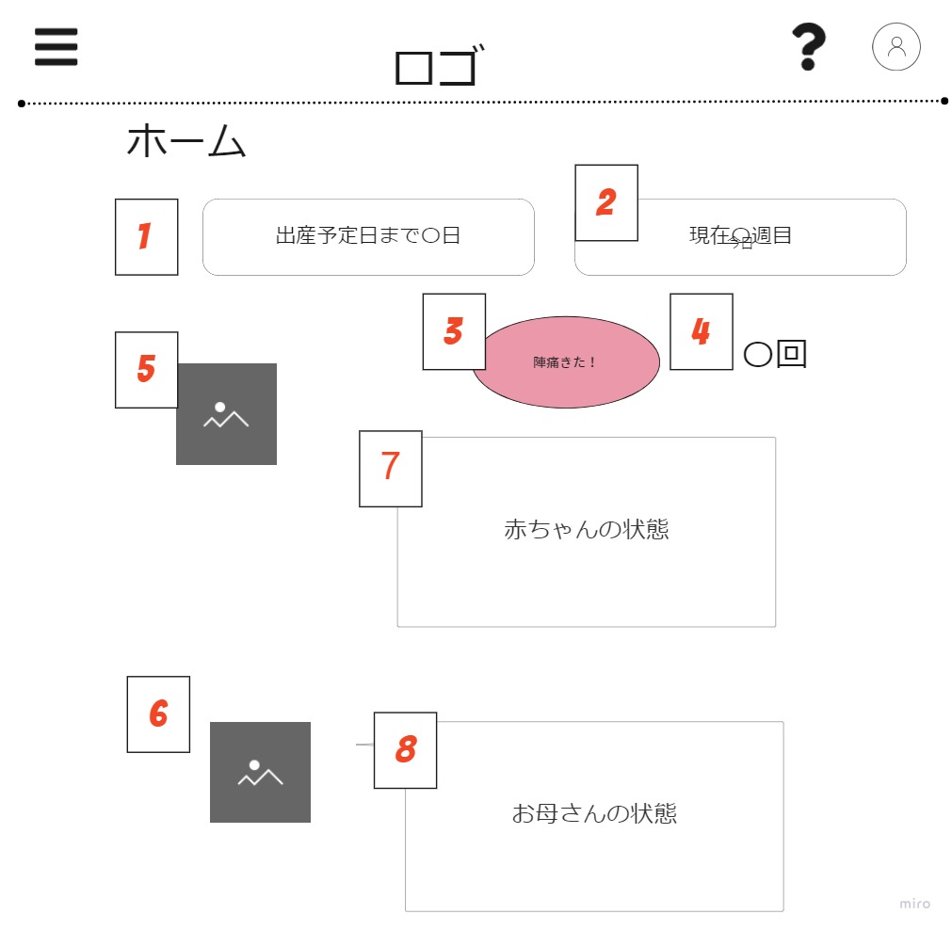
 | 画面設計

 | 機能設計
 |  | 「1 出産予定日までの日数を表示」

 |  | 「2 現在何週目かを表示」

 |  | 「3 クリックすることで陣痛が来た時間間隔を記録する、エラーの場合エラーのアラートを表示 画面遷移なし」

 |  | 「4 今日の陣痛回数を表示」

 |  | 「5 赤ちゃんの絵」

 |  | 「6 お母さんの絵」

 |  | 「７ 赤ちゃんの状態を文字で表示する」

 |  | 「8 お母さんの状態を文字で表示する」

 | 項目定義書

 | No | 物理名 | 論理名 |  | 画面型 |  | データ型 | min | max | DBテーブル |  | DBカラム | 備考
 | 1 | childbirth_count_down | 出産予定日カウントダウン |  | label |  | String | 0 | 11 | user |  | due_date | 予定日を過ぎたら「予定日から〇日」という表示になる
 | 2 | now_weeks | 現在週数 |  | label |  | Int | 0 | 50 | user |  | pregnancy_date | 予定日から計算
 | 3 | labor_pain | 陣痛記録ボタン |  | button |  |  |  |  | labor_pain |  | start_time,stop_time,interval | 陣痛来たボタンを押すとボタンが陣痛収まったボタンに代わる
 | 4 | labor_pain_count | 陣痛回数 |  | label |  | Int | 0 | 150 | labor_pain |  |  | 一日単位でリセットされる
 | 5 | baby_image | 赤ちゃんのイメージ図 |  | image |  |  |  |  | weekly_report |  | image | 週目によって画像が変わる
 | 6 | mother_image | お母さんのイメージ図 |  | image |  |  |  |  | weekly_report |  | image | 週目によって画像が変わる
 | 7 | baby_status | 赤ちゃんの状態文 |  | text |  | String | 0 | 200 | weekly_report |  | body | 週によって文章が変わる
 | 8 | mother_status | お母さんの状態文 |  | text |  | String | 0 | 200 | weekly_report |  | body | 週によって文章が変わる

記録入力画面
外部設計書 |  |  |  |  | 画面名 |  | 記録入力画面 |  |  |  | 作成者 | 浅野愛喜 |  |  | 更新者 | 志村麻実
 |  |  |  |  | システム名 |  | famiTy |  |  |  | 作成日 | 2022-06-06 |  |  | 更新日 | 2022-06-09
 |  |  |  |  | 備考 |  | input_record.jsp

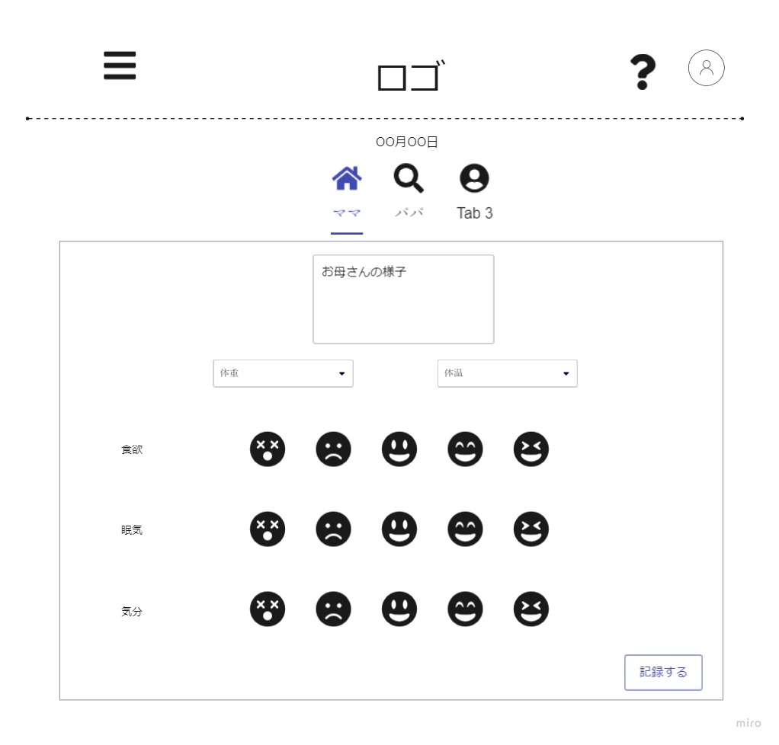
 | 画面設計

１

２

３

4
５

6
7

8

 | 機能設計
 |  | その日のユーザーの状態を記録する

 |  |  | 「1 今日の日付を表示する」

 |  |  | 「2 パートナーズのタブをクリックでそのパートナーの状態を記入する changeで非同期処理走る パートナーズのメンバーはアカウントと紐づけない」

 |  |  | 「3 テキストフィールドで自由に記述、文字数制限300文字」

 |  |  | 「4 体重をプルダウンから選んで記録 ママのみ 入力必須 htmlでrequiredつける」

 |  |  | 「5 体温をプルダウンから選んで記録 ママのみ htmlでrequiredつける」

 |  |  | 「6 家族メーター項目名を表示する マイページのパートナーズ設定から追加・削除ができる」

 |  |  | 「7 選択された項目を５段階の顔マークで評価する、内部で数値で保持、選択されたマークの背景の色が変わる 選択された項目はユーザーごとによる」

 |  |  | 「8 記録するボタンをクリックすると非同期処理で入力した内容をデータベースに保存→登録しましたの表示（アラート）のみで画面遷移はしない、失敗した場合はエラーのアラートのみ、画面遷移しない」

 |  |  |  |  |  |  |  |  |  |  |  |  |  |  |  |  |  |  | PTID
 |  |  |  |  |  |  |  |  |  |  |  |  |  |  |  |  |  |  | 1
 |  |  |  |  |  |  |  |  |  |  |  |  |  |  |  |  |  | partners |  |  |  |  |  | user
 | 項目定義書 |  |  |  |  |  |  |  |  |  |  |  |  |  |  |  |  | PTID | user |  |  |  |  | user_id
 |  |  |  |  |  |  |  |  |  |  |  |  |  |  |  |  |  | 1 | 2 |  |  |  |  | 2 |  | mama
 | No |  | 物理名 | 論理名 |  | 画面型 |  | データ型 | min | max | DBテーブル |  | DBカラム | 備考 |  |  |  | 1 | 3 |  |  |  |  | 3 |  | papa
 |  | 1 | today | 日付表示 |  | label |  | date |  |  |  |  |  |  |  |  |  | 2 | 4
 |  | 2 | partners | パートナーズ |  | button |  | int | 0 | 6 | partners,user |  | user_name |  |  |  |  | 2 | 5
 |  | 3 | user_condition_text | ユーザーのテキスト情報 |  | text |  | String | 0 | 1000 | user_condition |  | text |  |  |  |  |  |  |  |  |  |  |  | temp |  |  | emo
 |  | 4 | user_weight | ユーザーの体重 |  | input |  | Double | 0 | 200 | user_condition |  | weight |  |  |  |  |  |  | PTID | user_id | name |  |  | userID | value | date | userID | value | date
 |  | 5 | user_body_temperature | ユーザーの体温 |  | input |  | Double | 30 | 50 | user_condition |  | body_temperature |  |  |  |  |  |  | 1 | 2 | mama |  |  | 2 | 36 | 2022-06-01
 |  | 6 | family_meter_subject | ユーザー状態ラベル |  | input |  | String | 0 | 20 | partners,user |  | subject |  |  |  |  |  |  | 1 | 3 | papa
 |  | 7 | user_condition_mark | ユーザー状態マーク |  | input |  | Int | 1 | 5 | familymeter_record |  | value |  |  |  | condition
 |  | 8 | condition_submit | ユーザー状態送信 |  | submit |  |  |  |  |  |  |  |  |  |  | conID | name |  |  | userID | conID | value | date
 |  | 9 |  |  |  |  |  |  |  |  |  |  |  |  |  |  | 1 | weight |  |  | 2 | 3 | 1 | 2022-06-01
 |  | 10 |  |  |  |  |  |  |  |  |  |  |  |  |  |  | 2 | temp
 |  | 11 |  |  |  |  |  |  |  |  |  |  |  |  |  |  | 3 | emo
 |  | 12
 |  | 13

記録閲覧トップ画面
外部設計書 |  |  |  |  | 画面名 |  | 記録閲覧トップ画面 |  |  |  | 作成者 | 志村麻実 |  |  | 更新者
 |  |  |  |  | システム名 |  | famiTy |  |  |  | 作成日 | 2022-06-10 |  |  | 更新日
 |  |  |  |  | 備考 |  | record_view_top.jsp

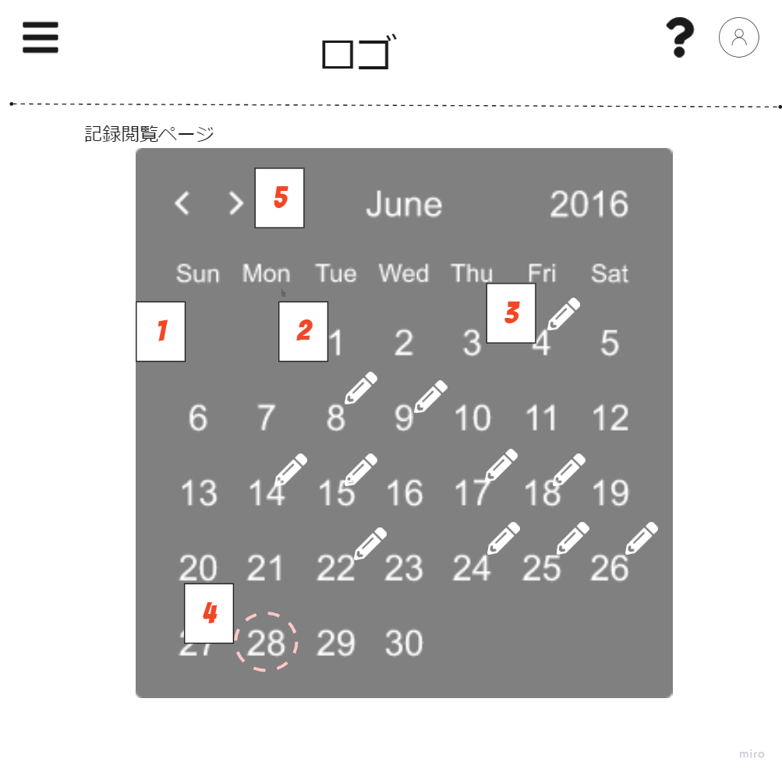
 | 画面設計

 | 機能設計

 |  | 「1 カレンダーを表示 デフォルトは今日のカレンダー」

 |  | 「2 日にちをクリックするとその日の記録に飛ぶ すべての日にちクリックできる 記録されてない日は遷移先で「記録がありません」の表示 カーソルを合わせると色が変わる」

 |  | 「3 記録がる日にペンマークを表示」

 |  | 「4 画面を表示させている日にち（今日の日にち）に印がつく」

 |  | 「5 クリックで月の変更ができる 変更時非同期処理でその月の記録がある日をサーバーから受け取り一致する日にちに「入力されたマーク」をつける」

 | 項目定義書

 | No |  | 物理名 | 論理名 |  | 画面型 |  | データ型 | min | max | DBテーブル |  | DBカラム | 備考
 |  | 1 | calendar | カレンダー |  | table |  |  |  |  |  |  |  | HTML,JS,CSSで実装
 |  | 2 | date | 日付 |  | link
 |  | 3 | recorded_mark | 記録されたマーク |  | label |  | image
 |  | 4 | today_mark | 今日のマーク |  | label |  | image
 |  | 5 | change_month | 月変更 |  | button |  | Int |  |  | user_condition |  | created_at

記録閲覧画面
外部設計書 |  |  |  |  | 画面名 |  | 記録閲覧画面 |  |  |  | 作成者 | 志村麻実 |  |  | 更新者
 |  |  |  |  | システム名 |  | famiTy |  |  |  | 作成日 | 2022-06-10 |  |  | 更新日
 |  |  |  |  | 備考 |  | record_view.jsp

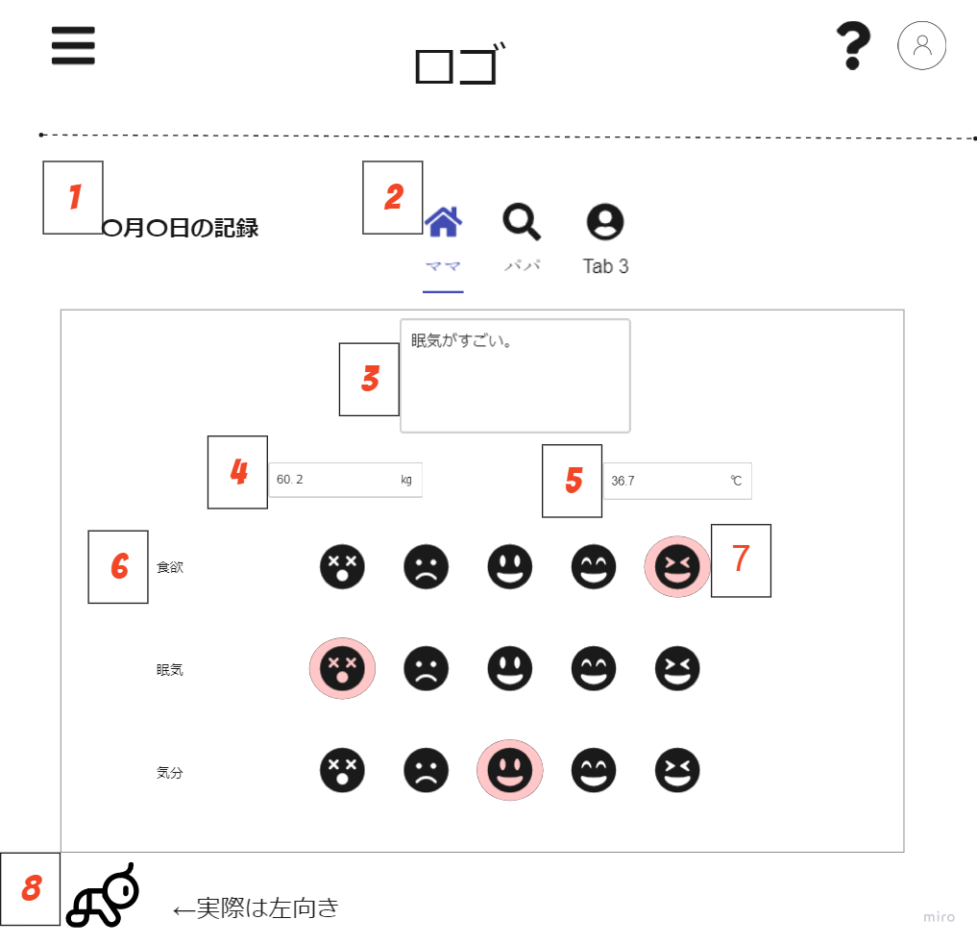
 | 画面設計

 | 機能設計

 |  | 「1 戦テクした日付を表示する」

 |  | 「2 パートナーズのタブをクリックでそのパートナーの状態を確認できる changeで非同期処理走る パートナーズのメンバーはアカウントと紐づけない」

 |  | 「3 テキストフィールドで記述されたものを表示する。 編集はできない。」

 |  | 「4 プルダウンで選択された体重を表示する。 編集はできない。」

 |  | 「5 プルダウンで選択された体温を表示する。 編集はできない。」

 |  | 「6 家族メーター項目名を表示」

 |  | 「7 選択された項目を５段階の顔マークで評価する、内部で数値で保持、選択されたマークの背景の色が変わる 選択された項目はユーザーごとによる」

 |  | 「8 戻るボタンクリックで記録閲覧画面トップへ遷移する。」

 | 項目定義書

 | No |  | 物理名 | 論理名 |  | 画面型 |  | データ型 | min | max | DBテーブル |  | DBカラム | 備考
 |  | 1 | record_date | 日付 |  | label |  | Date
 |  | 2 | partners | パートナーズ |  | button |  | int | 0 | 6 | partners,user,partners_attribute |  | name, image
 |  | 3 | user_conditon_text | ユーザーのテキスト情報 |  | text |  | String | 0 | 1000 | user_condition |  | text
 |  | 4 | user_weight | ユーザーの体重 |  | text |  | float | 0 | 200 | user_condition |  | weight
 |  | 5 | user_body_temperature | ユーザーの体温 |  | text |  | float | 30 | 50 | user_condition |  | body_temperature
 |  | 6 | family_meter_subject | 家族メーター項目 |  | label |  | String | 0 | 10 | family_meter_subject |  | subject
 |  | 7 | user_condition_mark | 家族メーター値 |  | label |  | int | 1 | 5 | partner_selected_subject |  | value
 |  | 8 | back_to_record_view_top | 記録閲覧トップ画面遷移 |  | link

育児クエスト画面
外部設計書 |  |  |  |  | 画面名 |  | 育児クエスト |  |  |  | 作成者 | 浅野愛喜 |  |  | 更新者 | 志村麻実
 |  |  |  |  | システム名 |  | famiTy |  |  |  | 作成日 | 2022-06-06 |  |  | 更新日 | 2022-06-10
 |  |  |  |  | 備考 |  | childcare_quest.jsp

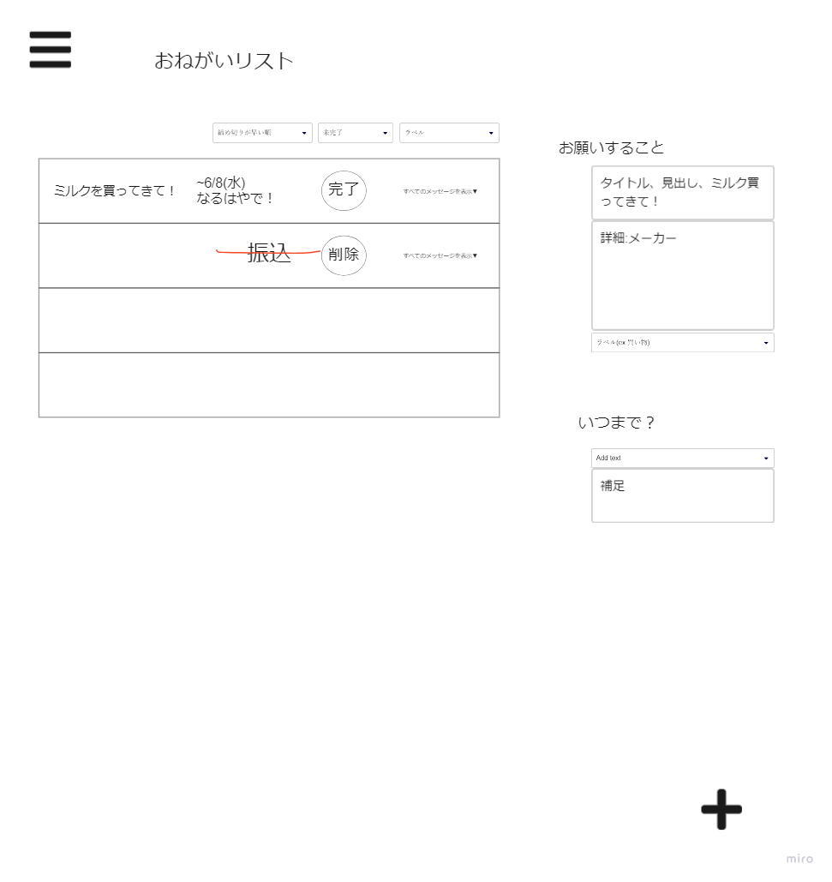
 | 画面設計

2
3
4

8

1
買い物
5
6
9

10
11

12

登録

７

 | 機能設計

 |  | 「1 データベースにあるリストを表示する(タイトル、期限、完了フラグ、ラベル）非同期処理でサーバーから登録データ(全項目）をとってくる、完了フラグがtrueの項目は横線が引かれる 完了の部分が削除になる」

 |  | 「2 期日表示されるリストを並び替える（１.締め切りが早い順、 ２.登録日順） プルダウン それぞれを内部で数値で保持 changeで非同期処理でリスト更新」

 |  | 「3 未完了・完了でリストにフィルターをかける プルダウン それぞれを内部で数値で保持 changeで非同期処理でリスト更新」

 |  | 「4 ラベルでリストにフィルターをかける プルダウン それぞれを内部で数値で保持 changeで非同期処理でリスト更新」

 |  | 「5 完了ボタンをクリックすると非同期処理が走り、選択されたレコードの完了フラグが変わる。リスト更新」

 |  | 「6 すべてのメッセージを表示▽ をクリックすると詳細が表示される。JavaScriptで実装」

 |  | 「7 ＋ボタンをクリックすると、入力画面のモーダルが表示される」

 |  | 「8 タイトル入力する 必須入力 プレースホルダーでタイトルの表示 文字数制限全角20文字」

 |  | 「9 詳細入力 必須でない 文字数制限全角500文字 プレースホルダーで詳細の表示」

 |  | 「10 ラベル選択 プルダウンから選択（オレンジ：買い物、緑：家事、赤：手続き、ピンク：お願い、水色：準備、紫：相談、黄緑：お世話） 必須でない」

 |  | 「11 いつまでか入力 必須入力 HTMLのtype=Dateで選択」

 |  | 「12 登録ボタンでデータベースに育児クエストを登録→正常に登録されたら登録されましたのアラート表示語ページリロード、入力内容リセット、エラーの場合、エラーのアラート入力内容そのまま、画面遷移なし」

 |  | 「13 登録モーダルが出ているときモーダル以外の場所をクリックするとモーダルが閉じる」

 | 項目定義書

 | No |  | 物理名 | 論理名 |  | 画面型 |  | データ型 | min | max | DBテーブル |  | DBカラム | 備考
 |  | 1 | list_item | リストアイテム |  | table |  |  |  |  | childcare_quest
 |  | 2 | sort_list | リストソート |  | PullDown |  | Int | 0 | 1 | childcare_quest
 |  | 3 | completed_flag | 完了フラグ |  | PullDown |  | Int | 0 | 1 | childcare_quest |  | completed_flag
 |  | 4 | label_filter | ラベルフィルター |  | PullDown |  | Int | 0 | 10 | childcare_quest_label |  | content_label
 |  | 5 | complete_button | 完了ボタン |  | button |  |  |  |  | childcare_quest |  | completed_flag | レコードの完了フラグを変更
 |  | 6 | detail_button | 詳細表示ボタン |  | button |  |  |  |  |  |  |  | JavaScript
 |  | 7 | register_modal_button | 登録モーダル表示 |  | button |  |  |  |  |  |  |  | JavaScript
 |  | 8 | content_title | タイトル |  | text |  | String | 0 | 20 | childcare_quest |  | title
 |  | 9 | content_body | 内容、詳細 |  | text |  | String | 0 | 500 | childcare_quest |  | body | 文字数制限500文字
 |  | 10 | content_label | ラベル |  | PullDown |  | Int | 0 | 10 | childcare_quest_label |  | content_label
 |  | 11 | time_limit | 期限 |  | Select |  | Date |  |  | childcare_quest |  | time_limit
 |  | 12 | submit_contents | 登録ボタン |  | button |  |  |  |  | childcare_quest

フリマtop画面
外部設計書 |  |  |  | 画面名 |  | フリマtop画面 |  |  |  | 作成者 | 細野渚 |  |  | 更新者
 |  |  |  | システム名 |  | famiTy |  |  |  | 作成日 | 2022-06-10 |  |  | 更新日
 |  |  |  | 備考

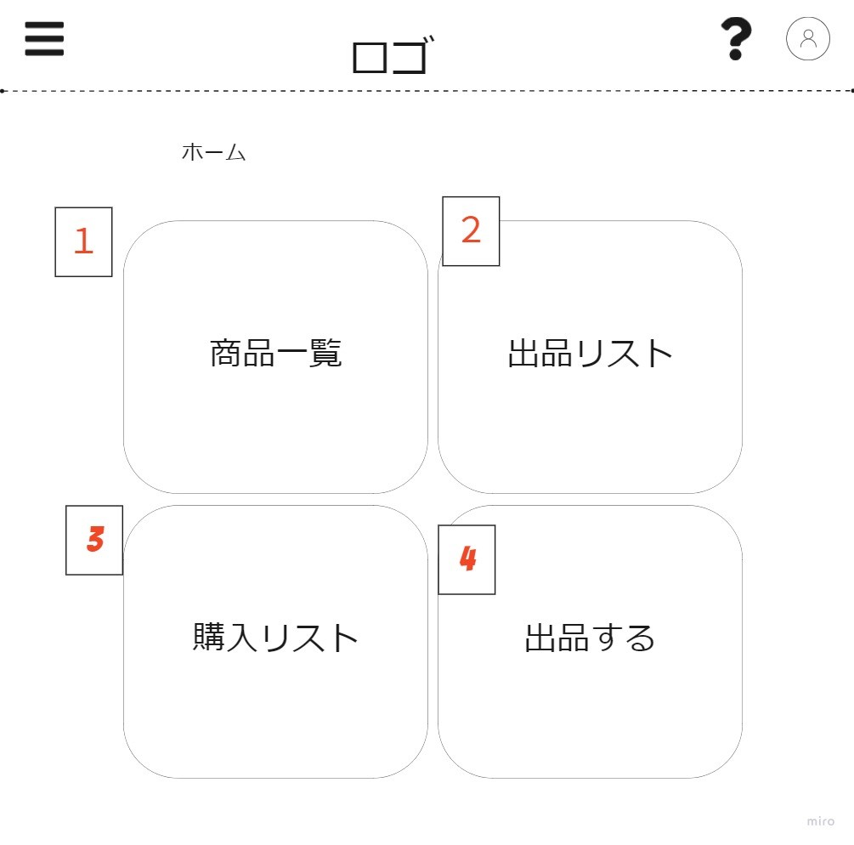
 | 画面設計

 | 機能設計

 |  | 「1 クリックで商品一覧画面へ遷移 」

 |  | 「2 クリックで出品リスト画面へ遷移」

 |  | 「3 クリックで購入リスト画面へ遷移」

 |  | 「4 クリックで出品画面へ遷移」

 | 項目定義書

 | No | 物理名 | 論理名 |  | 画面型 |  | データ型 | min | max | DBテーブル |  | DBカラム | 備考
 | 1 | to_hurima_list | 商品一覧ページ |  | link
 | 2 | to_hurima_listing | 出品リストページ |  | link
 | 3 | to_hurima_ | 購入リストページ |  | link
 | 4 | to_hurima_buy | 出品ページ |  | link

フリマ商品一覧
外部設計書 |  |  |  | 画面名 |  | フリマ商品一覧 |  |  |  | 作成者 | 細野渚 |  |  | 更新者
 |  |  |  | システム名 |  | famiTy |  |  |  | 作成日 | 2022-06-10 |  |  | 更新日
 |  |  |  | 備考

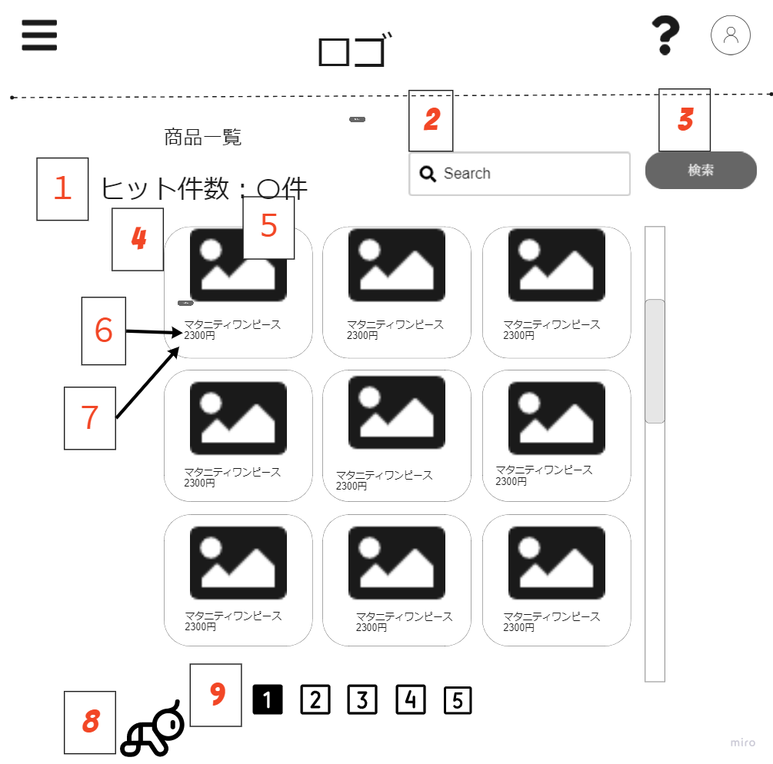
 | 画面設計

 | 機能設計

 |  | 「1 ヒット件数表示 status→availableの商品表示 デフォルトで表示MAX100件取得」

 |  | 「2 商品の名前を入力させる」

 |  | 「3 クリックで入力された名前と同じ商品名を検索 部分一致 非同期処理で一覧取得」

 |  | 「4 商品イメージ、タイトル、値段を表示 クリックで商品詳細（購入）ページ遷移」

 |  | 「5 商品の画像を表示する。」

 |  | 「6 商品名を表示する。」

 |  | 「7 商品の値段を表示する。」

 |  | 「8 戻るボタンクリックでフリマトップ画面へ遷移する。文字が入力されたままの場合「入力内容は破棄されます。戻りますか？」のconfirm ok→フリマトップ画面遷移 no→画面遷移なし」

 |  | 「9 ページ切り替えボタンでページを切り替える」

 | 項目定義書

 | No | 物理名 | 論理名 |  | 画面型 |  | データ型 | min | max | DBテーブル |  | DBカラム | 備考
 | 1 | search_result | ヒット件数表示 |  | text |  | Int | 0 | 100 | product |  | count(*) name
 | 2 | search_text | 検索テキスト |  | text |  | String | 0 | 30 |  |  |  | 商品名を部分一致で検索
 | 3 | search_button | 検索ボタン |  |  |  |  |  |  | product |  | name
 | 4 | item_list | 出品商品
 | 5 | item_image | 商品イメージ |  | image |  | image |  |  | product |  | image
 | 6 | item_name | 商品名 |  | text |  | String | 0 | 30 | product |  | name
 | 7 | item_price | 商品の値段 |  | text |  | Int | 0 | 1000000 | product |  | price
 | 8 | go_hurima_toppage | 戻るボタン |  | link
 | 9 | paging_button | ページ切り替えボタン |  | button

フリマ商品詳細（購入）
外部設計書 |  |  |  | 画面名 |  | フリマ商品詳細（購入） |  |  |  | 作成者 | 細野渚 |  |  | 更新者
 |  |  |  | システム名 |  | famiTy |  |  |  | 作成日 | 2022-06-10 |  |  | 更新日
 |  |  |  | 備考

商品詳細画面
商品購入画面
 | 画面設計
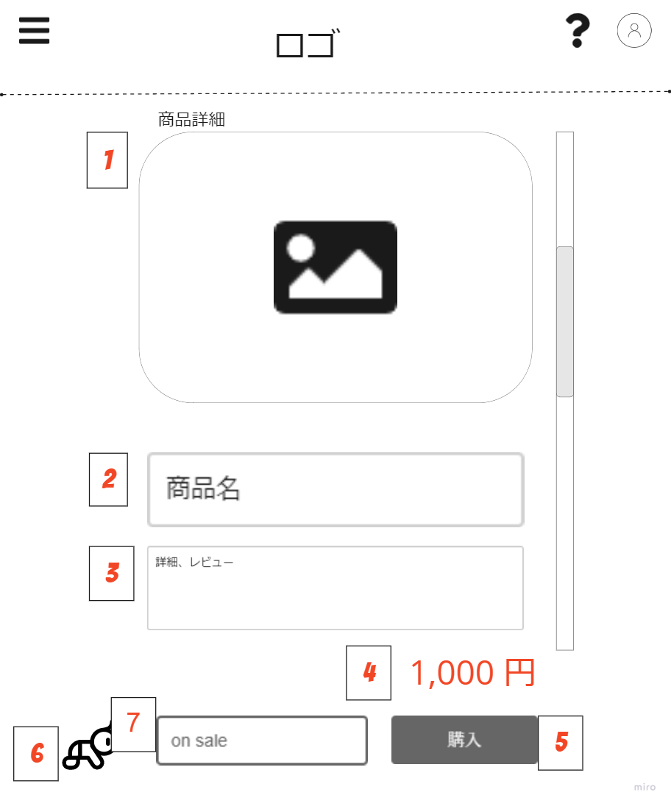
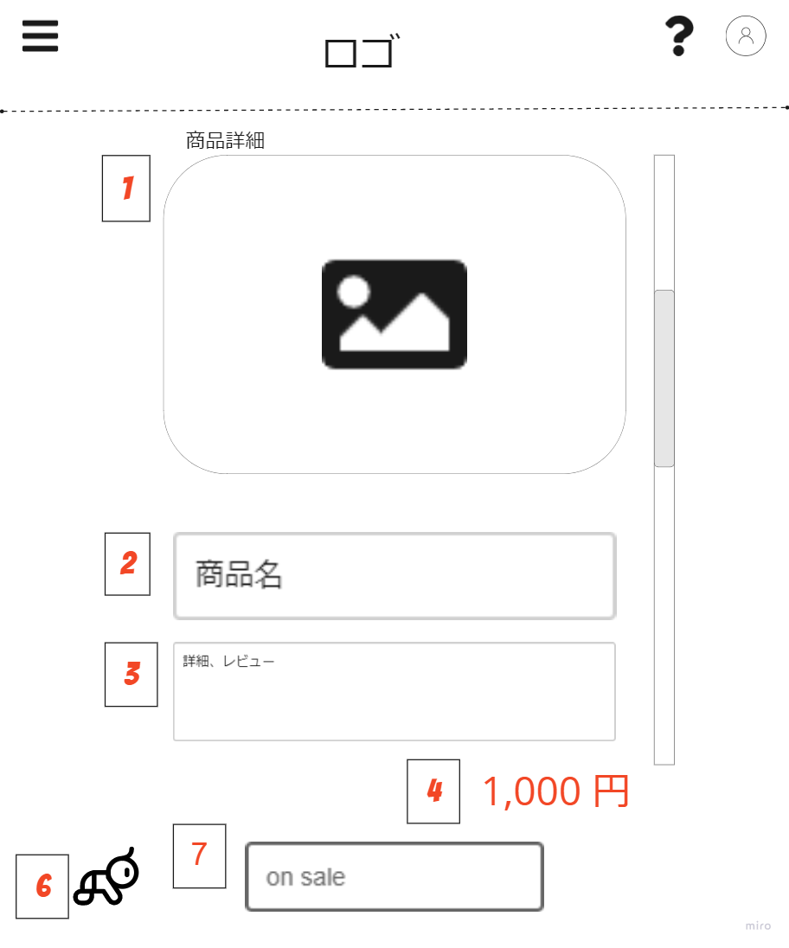

 | 機能設計

 |  | 「1 出品する商品の画像を表示する。」

 |  | 「2 出品する商品の名前を表示する。」

 |  | 「3 出品する商品の詳細（状態、レビューなど）を表示する。」

 |  | 「4 出品する商品の価格を表示する。」

 |  | 「5 ボタンを押すと購入手続きへ進む、非同期処理、商品のstatusをsold outに変更、 商品の購入者カラムに購入者のIDを登録、エラーの場合「エラー」アラート後商品一覧ページへ遷移」

 |  | 「6 戻るボタンクリックで商品一覧画面へ遷移する。文字が入力されたままの場合「入力内容は破棄されます。戻りますか？」のconfirm ok→フリマトップ画面遷移 no→画面遷移」

 |  | 「7 商品のステータスを表示する。」

 | 項目定義書

 | No | 物理名 | 論理名 |  | 画面型 |  | データ型 | min | max | DBテーブル |  | DBカラム | 備考
 | 1 | item_image | 商品イメージ |  | image |  | image |  |  | product |  | image
 | 2 | item_name | 商品名 |  | text |  | String | 0 | 2000 | product |  | name
 | 3 | item_detail | 商品説明文 |  | text |  | String | 0 | 1000000 | product |  | description
 | 4 | item_price | 商品の値段 |  | text |  | int |  |  | product |  | price
 | 5 | purchase_item_button | 購入ボタン |  | button |  |  |  |  | product
 | 6 | back_to_hurima_top | フリマトップ画面遷移 |  | link |  |  |  |  | product
 | 7 | item_status | 商品ステータス |  | label |  | String |  |  | product |  | status

フリマ購入リスト画面
外部設計書 |  |  |  |  | 画面名 |  | フリマ購入リスト画面 |  |  |  |  | 作成者 | 小林涼太 |  |  | 更新者
 |  |  |  |  | システム名 |  | famiTy |  |  |  |  | 作成日 | 2022-06-10 |  |  | 更新日
 |  |  |  |  | 備考

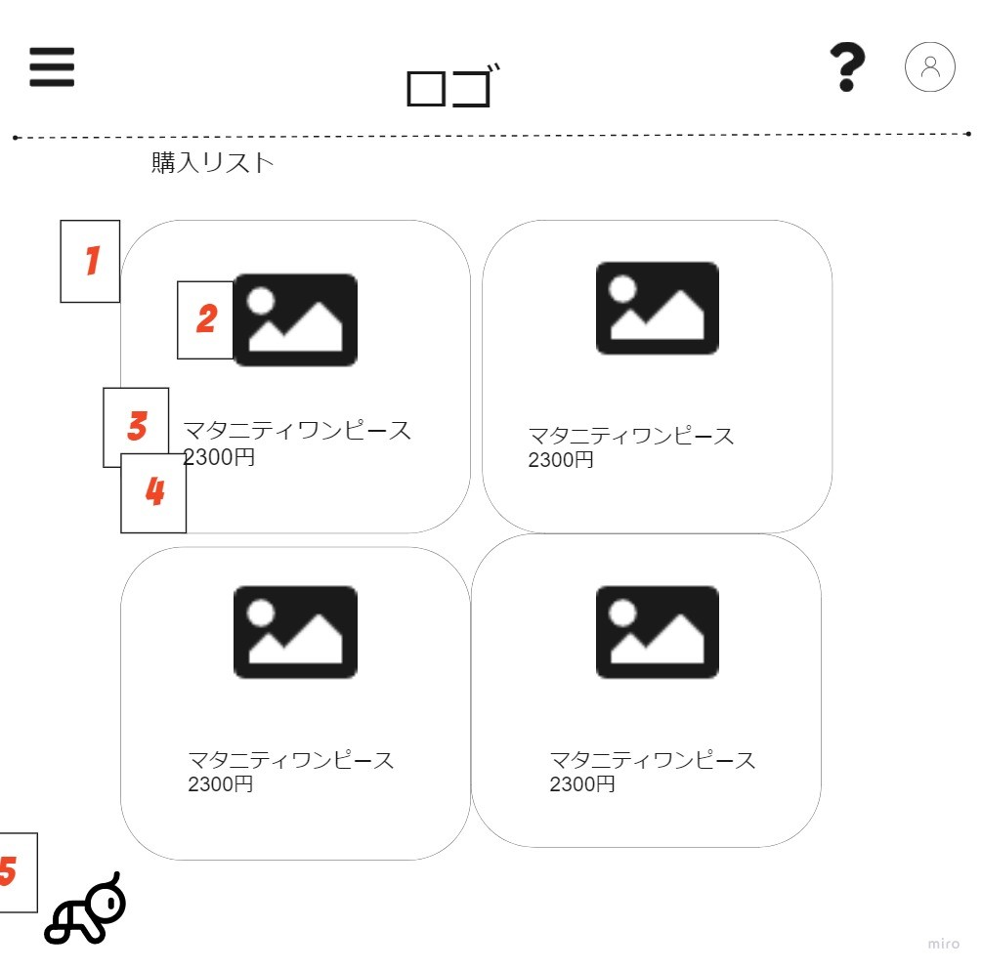
 | 画面設計

 | 機能設計

 |  | 「1 購入した商品を表示（イメージ、商品名、値段）商品の購入者カラムとユーザーIDが一致するものをすべて取得 クリックで商品詳細ページへ遷移」

 |  | 「2 購入した商品イメージを表示」

 |  | 「3 購入した商品名を表示」

 |  | 「4 購入した商品の値段を表示」

 |  | 「5 クリックでフリマトップ画面へ遷移」

 | 項目定義書

 | No |  | 物理名 | 論理名 |  | 画面型 |  | データ型 | min | max |  | DBテーブル |  | DBカラム | 備考
 |  | 1 | purchase_item | 購入商品 |  | link
 |  | 2 | purchase_item_image | 購入商品イメージ |  | image |  |  |  |  |  | product |  | image
 |  | 3 | purchase_item_name | 購入商品名 |  | text |  |  |  |  |  | product |  | name
 |  | 4 | purchase_item_price | 購入商品価格 |  | text |  | String | 0 |  | 30 | product |  | price
 |  | 5 | back_to_hurima_top | 戻るボタン |  | link |  | int | 0 |  | 1000000

フリマ出品画面
外部設計書 |  |  |  |  |  | 画面名 |  | フリマ出品画面 |  |  |  | 作成者 | 小林涼太 |  |  | 更新者
 |  |  |  |  |  | システム名 |  | famiTy |  |  |  | 作成日 | 2022-06-10 |  |  | 更新日
 |  |  |  |  |  | 備考

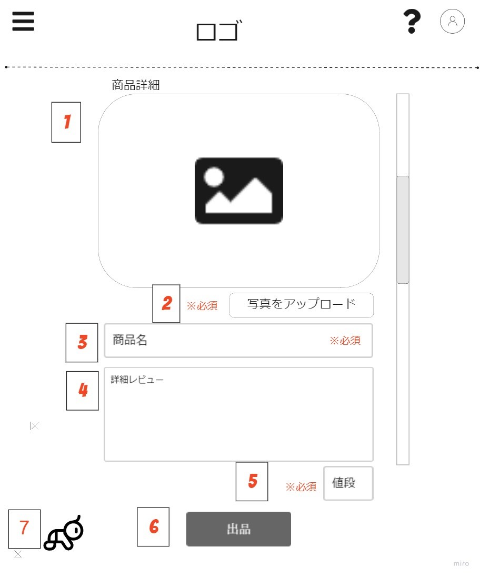
 | 画面設計 |  |  |  | (

 | 機能設計

 |  | 「１ 出品する商品の画像を表示する。 一枚のみ設定できる」

 |  | 「2 クリックすると出品する商品の画像をアップロードする。画像アップロード後、再度アップロードした画像に上書きされる」

 |  | 「3 出品する商品の名前を入力」

 |  | 「4 出品する商品の詳細（状態、レビューなど）を入力」

 |  | 「5 出品する商品の価格を入力する」

 |  | 「6 （非同期） クリックすると出品され、出品リスト・商品一覧に追加される。画像・タイトル・値段が未入力の場合「必須項目が未入力です」アラートが表示される。」

 |  | 「7 戻るボタンクリックでフリマトップ画面へ遷移する。文字が入力されたままの場合「入力内容は破棄されます。戻りますか？」のconfirm ok→フリマトップ画面遷移 no→画面遷移なし」

 | 項目定義書

 | No |  | 物理名 | 論理名 |  |  | 画面型 |  | データ型 | min | max | DBテーブル |  | DBカラム | 備考
 | 1 |  | item_image | 商品画像 |  |  | image |  |  |  |  | product |  | image
 | 2 |  | upload_button | 画像アップロードボタン |  |  | button
 | 3 |  | item_name | 商品タイトル |  |  | text |  | String | 0 | 30 | product |  | name
 | 4 |  | item_description | 商品説明文 |  |  | text |  | String | 0 | 2000 | product |  | description
 | 5 |  | input_price | 商品価格 |  |  | text |  | Int | 0 | 1000000 | product |  | price
 | 6 |  | listing_button | 出品ボタン |  |  | button
 | 7 |  | back_to_hurima_top | フリマトップ画面遷移 |  |  | link

フリマ出品リスト画面
外部設計書 |  |  |  |  | 画面名 |  | フリマ出品リスト画面 |  |  |  | 作成者 | 細野渚 |  |  | 更新者
 |  |  |  |  | システム名 |  | famiTy |  |  |  | 作成日 | 2022-06-10 |  |  | 更新日
 |  |  |  |  | 備考

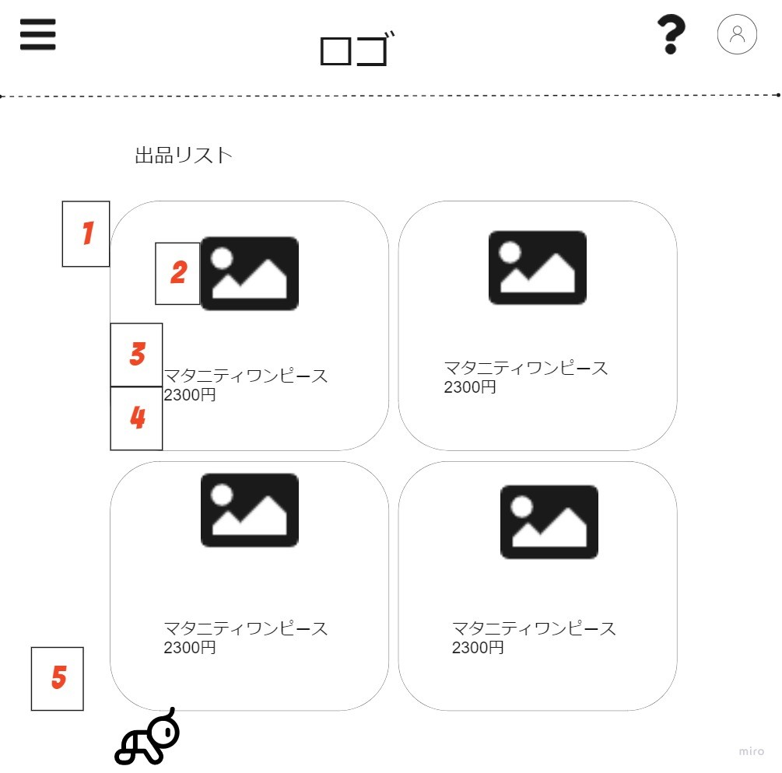
 | 画面設計

 | 機能設計

 |  | 「1 出品した商品を表示（イメージ、商品名、値段）商品の出品者カラムとユーザーIDが一致するものをすべて取得クリックで商品詳細ページへ遷移」

 |  | 「2 出品したイメージを表示」

 |  | 「3 出品した商品名を表示」

 |  | 「4 出品した商品の値段を表示」

 |  | 「5 クリックでフリマトップ画面へ遷移」

 | 項目定義書

 | No |  | 物理名 | 論理名 |  | 画面型 |  | データ型 | min | max | DBテーブル |  | DBカラム | 備考
 |  | 1 | listing_item | 出品商品 |  | link |  |  |  |  | product
 |  | 2 | listing_item_name | 出品商品イメージ |  | image |  |  |  |  | product |  | image
 |  | 3 | listing_item_name | 出品商品名 |  | text |  | String | 0 | 30 | product |  | name
 |  | 4 | listing_item_price | 出品商品価格 |  | text |  | Int | 0 | 1000000 | product |  | price
 |  | 5 | back_to_hurima_top | 戻るボタン |  | link

コラムトップ画面
外部設計書 |  |  |  |  | 画面名 |  | コラムトップ画面 |  |  |  | 作成者 | 志村麻実 |  |  | 更新者
 |  |  |  |  | システム名 |  | famiTy |  |  |  | 作成日 | 2022-06-10 |  |  | 更新日
 |  |  |  |  | 備考

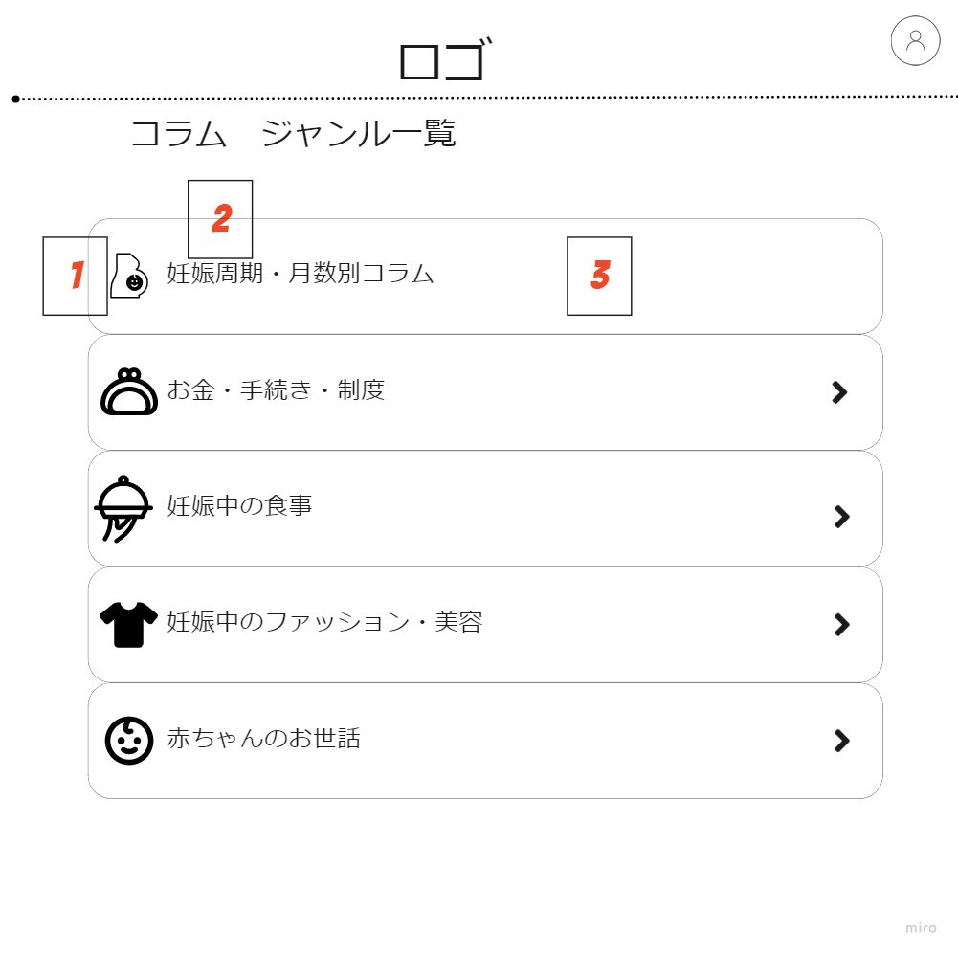
 | 画面設計

 | 機能設計

 |  | 「1 コラムのジャンルのイメージ図」

 |  | 「2 コラムのジャンル」

 |  | 「3 選択されたジャンルに関する記事一覧ページへ遷移」

 | 項目定義書

 | No |  | 物理名 | 論理名 |  | 画面型 |  | データ型 | min | max | DBテーブル |  | DBカラム | 備考
 |  | 1 | column_genre_image | コラムジャンルイメージ |  | image |  |  |  |  | column_genre |  | image
 |  | 2 | column_genre | コラムジャンル |  | text |  | String | 0 | 30 | column_genre |  | name
 |  | 3 | column_genre_button | コラムジャンルボタン |  | link

コラム記事一覧画面
外部設計書 |  |  |  |  | 画面名 |  | コラム記事一覧画面 |  |  |  | 作成者 | 志村麻実 |  |  | 更新者
 |  |  |  |  | システム名 |  | famiTy |  |  |  | 作成日 | 2022-06-10 |  |  | 更新日
 |  |  |  |  | 備考

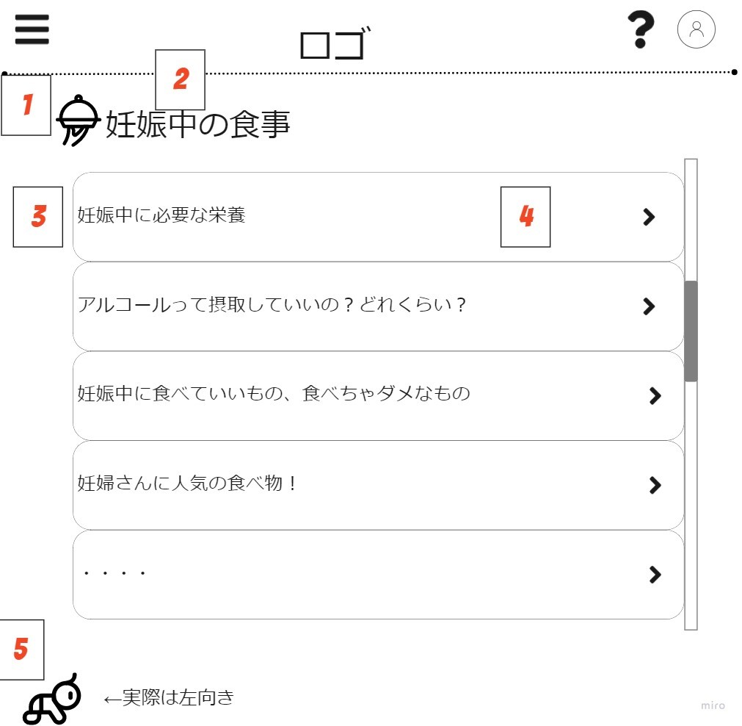
 | 画面設計

 | 機能設計

 |  | 「1 コラムのジャンルのイメージ」

 |  | 「2 コラムのジャンル」

 |  | 「3 コラムの記事のタイトル」

 |  | 「4 クリックで記事へ遷移する」

 |  | 「5 コラムのジャンル一覧ページへ戻る（遷移する）」

 | 項目定義書

 | No |  | 物理名 | 論理名 |  | 画面型 |  | データ型 | min | max | DBテーブル |  | DBカラム | 備考
 |  | 1 | column_genre_image | コラムジャンルイメージ |  | image |  |  |  |  | column_genre |  | image
 |  | 2 | column_genre | コラムジャンル |  | text |  | String | 0 | 30 | column_genre |  | name
 |  | 3 | column_title | コラム記事タイトル |  | text |  | String | 0 | 30 | column |  | title
 |  | 4 | column_article_button | コラム記事ボタン |  | link
 |  | 5 | back_to_column_top | コラムトップ画面遷移 |  | link

コラム記事画面
外部設計書 |  |  |  |  | 画面名 |  | コラム記事画面 |  |  |  | 作成者 | 志村麻実 |  |  | 更新者
 |  |  |  |  | システム名 |  | famiTy |  |  |  | 作成日 | 2022-06-10 |  |  | 更新日
 |  |  |  |  | 備考

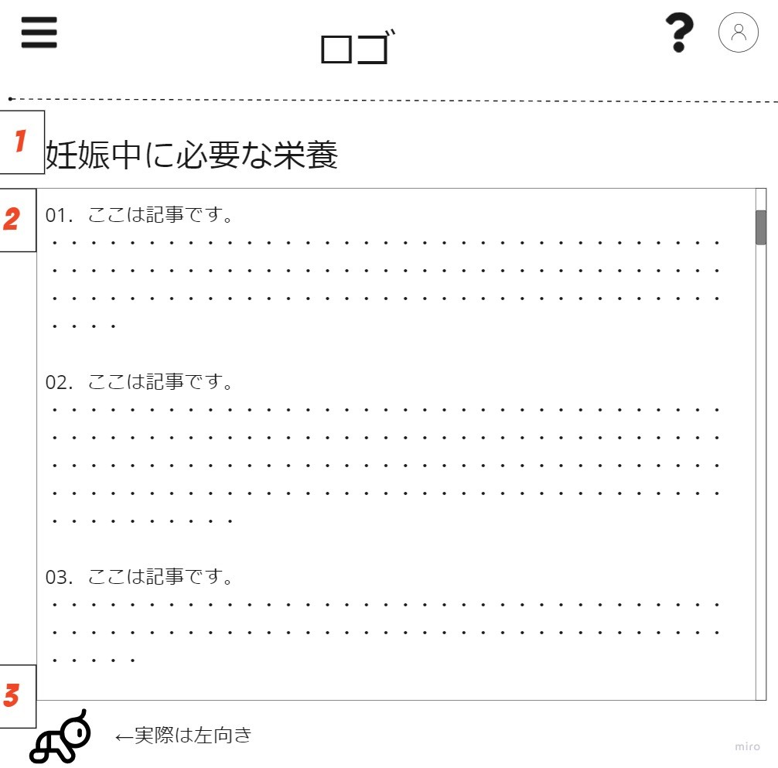
 | 画面設計

 | 機能設計

 |  | 「1 コラムタイトルを表示」

 |  | 「2 コラム本文を表示」

 |  | 「3 クリックでコラム一覧画面へ遷移する（戻る）」

 | 項目定義書

 | No |  | 物理名 | 論理名 |  | 画面型 |  | データ型 | min | max | DBテーブル |  | DBカラム | 備考
 |  | 1 | column_title | コラムタイトル |  | text |  | String | 0 | 30 | column |  | title
 |  | 2 | column_body | コラム本文 |  | text |  | String | 0 | 5000 | column |  | body
 |  | 3 | back_to_column_article_list | コラム記事一覧画面遷移 |  | link

掲示板画面
外部設計書 |  |  |  |  | 画面名 |  | 掲示板画面 |  |  |  |  |  | 作成者 | 猪又明日美 |  |  | 更新者
 |  |  |  |  | システム名 |  | famiTy |  |  |  |  |  | 作成日 | 2022-06-10 |  |  | 更新日
 |  |  |  |  | 備考

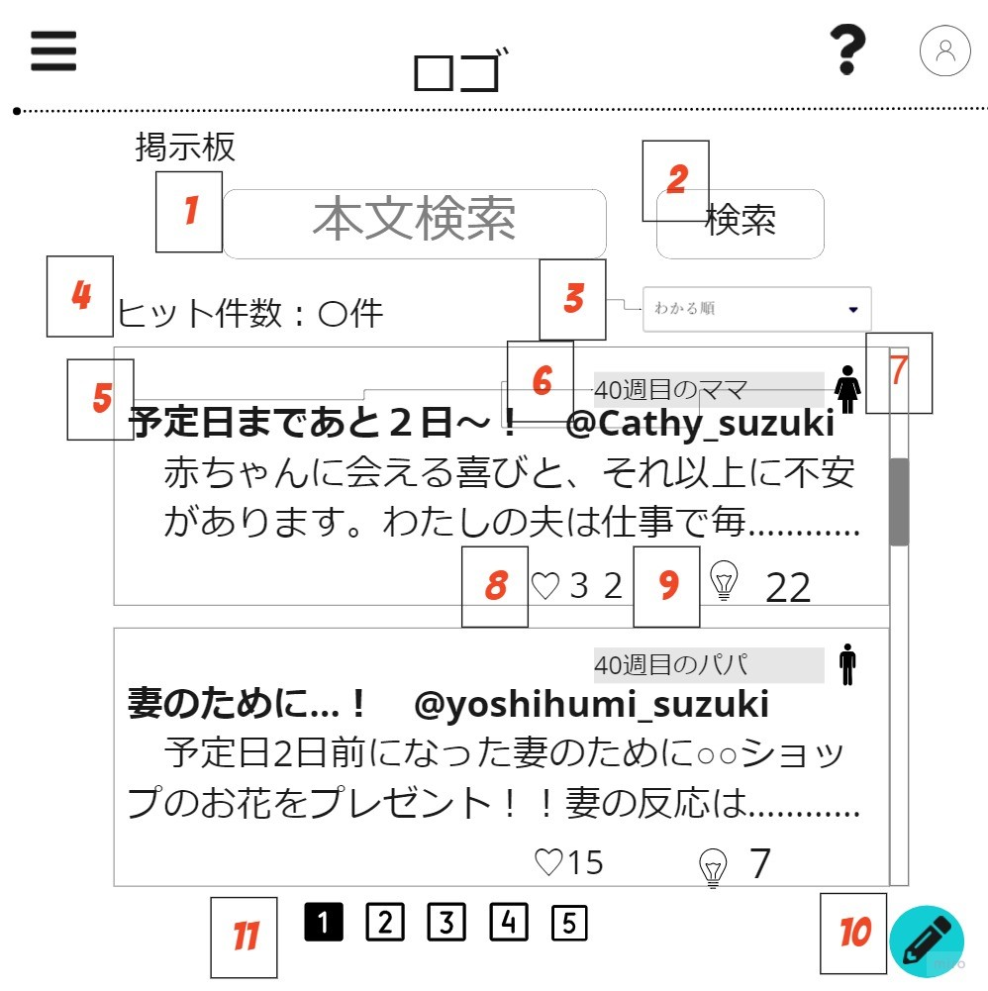
 | 画面設計

 | 機能設計
 |  | 1 | 検索ボックス(タイトル、本文）

 |  | 2 | 検索ボタン クリック 検索結果を一覧に表示（同じＪＳＰ）

 |  | 3 | ソート、フィルターのプルダウン（わかる順、ためになった順、同じ周期のままパパ、性別） changeで非同期処理 リスト更新

 |  | 4 | 検索、フィルターをかけたときに何件ヒットかを表示する

 |  | 5 | ユーザーの投稿を表示（タイトル、本文冒頭、何週目か、性別、ニックネーム、わかる数、ためになった数）ＭＡＸ50件取得 1ページに10件表示

 |  | 6 | 投稿者の投稿時の週目を表示

 |  | 7 | 投稿者の性別

 |  | 8 | 投稿のわかる数を表示

 |  | 9 | 投稿のためになった数を表示

 |  | 10 | 投稿ボタン

 |  | 11 | ページ切り替えボタン

 | 項目定義書

 | No |  | 物理名 | 論理名 |  | 画面型 |  | データ型 | min |  | max |  | DBテーブル |  | DBカラム | 備考
 |  | 1 | search_text | 検索ボックス |  | text |  |  |  | 0 |  | 20 | post |  | title,body
 |  | 2 | search_button | 検索ボタン |  | button |  |  |  |  |  |  | post |  | title,body | 0件だったら「一致する投稿はありません」の表示
 |  | 3 | post_filter | 投稿フィルター |  | PullDown |  |  |  |  |  |  | post |  | heart、useful、week、gender | デフォルトで投稿日順
 |  | 4 | hit_posts | ヒット数 |  | text |  | int |  | 0 |  | 50 | post |  | heart、useful、week、gender
 |  | 5 | post_list | 投稿リスト |  | table |  |  |  | 0 |  | 50 | post |  | *
 |  | 6 | posted_week | 投稿時の週目 |  | label |  |  |  |  |  |  | post |  | week
 |  | 7 | posted_user_gender | 投稿者の性別 |  | image |  | Int |  | 1 |  | 3 | user |  | gender
 |  | 8 | post_heart_count | 投稿のわかる数 |  | label |  | Int |  | 0 |  | 1000 | post |  | heart
 |  | 9 | post_useful_count | 投稿のためになった数 |  | label |  | Int |  | 0 |  | 1000 | post |  | useful
 |  | 10 | to_post_page | 投稿ページ遷移ボタン |  | link
 |  | 11 | paging_button | ページ切り替えボタン |  | button

投稿本文画面
外部設計書 |  |  |  |  | 画面名 |  | 投稿本文画面 |  |  |  |  |  | 作成者 | 志村麻実 |  |  | 更新者
 |  |  |  |  | システム名 |  | famiTy |  |  |  |  |  | 作成日 | 2022-06-10 |  |  | 更新日
 |  |  |  |  | 備考

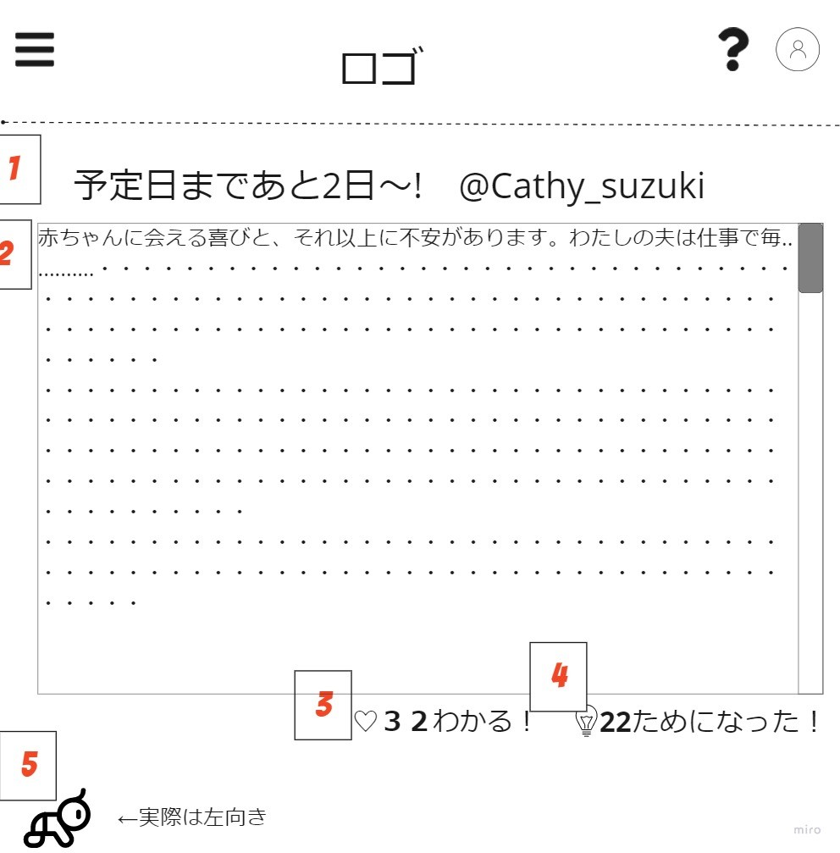
 | 画面設計

 | 機能設計
 |  | 1 | 投稿のタイトルが表示される 本文より大きめの文字

 |  | 2 | 投稿の本文が表示される

 |  | 3 | 投稿のわかる数を表示、♡をクリックすると+1される 非同期処理 エラーの場合「エラー」のアラート

 |  | 4 | 投稿のためになった数を表示、💡をクリックすると+1される 非同期処理 「エラー」のアラート

 |  | 5 | クリックで掲示板画面へ遷移する(戻る)

 | 項目定義書

 | No |  | 物理名 | 論理名 |  | 画面型 |  | データ型 | min |  | max |  | DBテーブル |  | DBカラム | 備考
 |  | 1 | post_title | 投稿タイトル表示 |  | text |  | String |  | 0 |  | 30 | post |  | title
 |  | 2 | post_article_body | 投稿本文表示 |  | text |  | String |  | 0 |  | 3000 | post |  | body
 |  | 3 | post_heart_button | 投稿のわかるボタン |  | button |  |  |  |  |  |  | post |  | heart
 |  | 4 | post_useful_button | 投稿のためになったボタン |  | button |  |  |  |  |  |  | post |  | useful
 |  | 5 | back_to_bss_top | 投稿一覧画面遷移 |  | link

投稿入力画面
外部設計書 |  |  |  |  | 画面名 |  | 投稿入力画面 |  |  |  | 作成者 | 猪又明日美 |  |  | 更新者
 |  |  |  |  | システム名 |  | famiTy |  |  |  | 作成日 | 2022-06-10 |  |  | 更新日
 |  |  |  |  | 備考

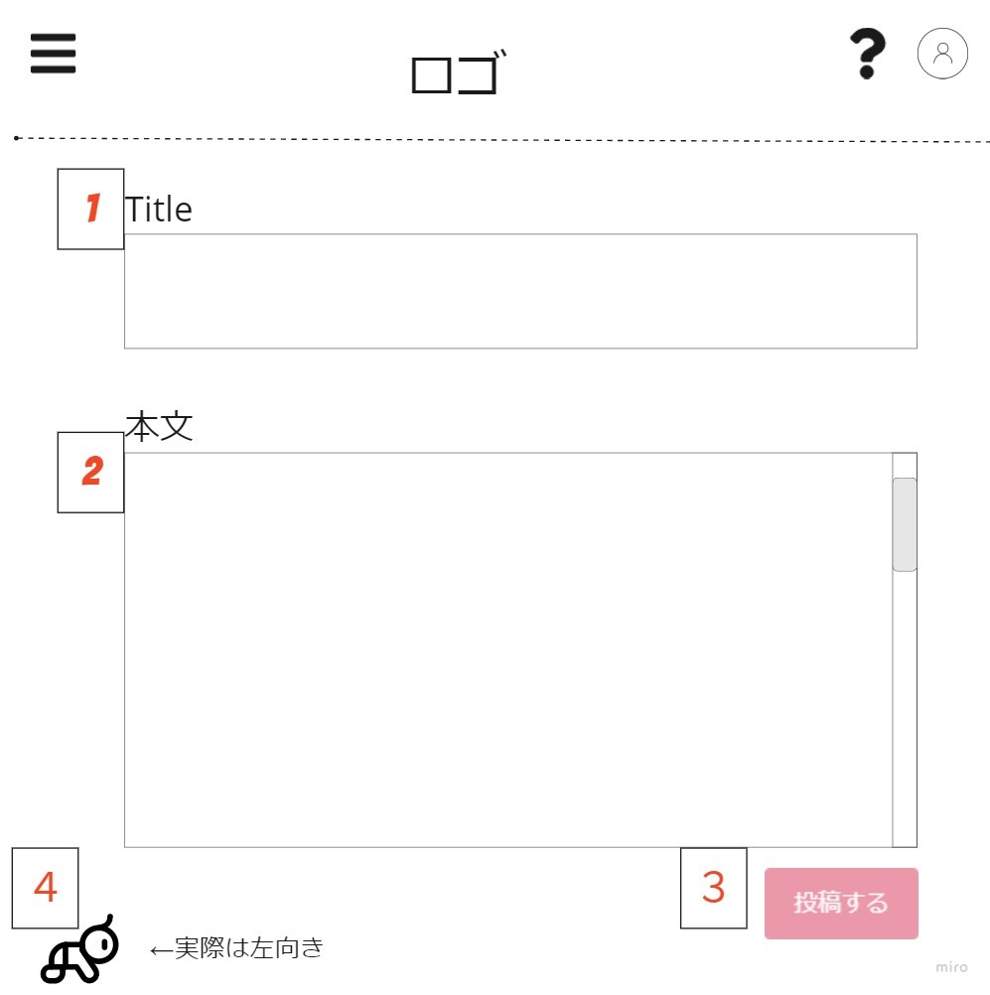
 | 画面設計

 | 機能設計

 |  | 1 | 投稿タイトル入力フィールド

 |  | 2 | 投稿本文入力フィールド

 |  | 3 | 投稿ボタンクリックで非同期処理でサーバーに投稿データ送信 成功したら「投稿しました」投稿一覧画面に遷移。失敗したら「エラー」のアラート画面遷移なし

 |  | 4 | 戻るボタンクリックで投稿一覧画面へ遷移する。文字が入力されたままの場合「入力内容は破棄されます。戻りますか？」のconfirm ok→投稿一覧画面遷移 no→画面遷移なし

 | 項目定義書

 | No |  | 物理名 | 論理名 |  | 画面型 |  | データ型 | min | max | DBテーブル |  | DBカラム | 備考
 |  | 1 | post_bbs_title | 投稿タイトル入力 |  | text |  | String | 0 | 30 | post |  | title
 |  | 2 | post_bbs_text | 投稿本文入力 |  | text |  | String | 0 | 3000 | post |  | body
 |  | 3 | post_bbs_button | 投稿ボタン |  | button
 |  | 4 | back_to_bss_top | 投稿一覧画面遷移 |  | link

マイページ画面
外部設計書 |  |  |  |  |  | 画面名 |  | マイページ画面 |  |  |  | 作成者 | 細野渚 |  |  | 更新者
 |  |  |  |  |  | システム名 |  | famiTy |  |  |  | 作成日 | 2022-06-10 |  |  | 更新日
 |  |  |  |  |  | 備考

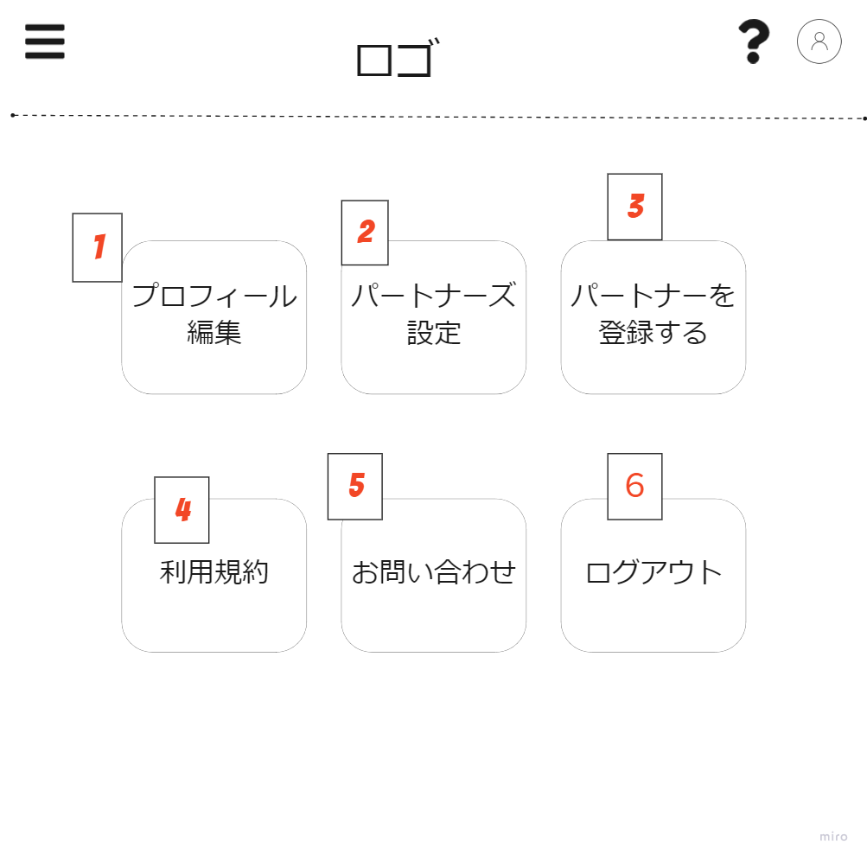
 | 画面設計

 | 機能設計
 |  |  |  | 「1 クリックでプロフィール編集画面へ遷移」

 |  |  |  | 「2 クリックでパートナーズ設定画面へ遷移」

 |  |  |  | 「3 クリックでパートナー登録画面へ遷移」

 |  |  |  | 「4 クリックで利用規約画面へ遷移」

 |  |  |  | 「5 クリックでお問い合わせ画面へ遷移」

 |  |  |  | 「6 クリックでログアウト、確認ダイアログを表示」

 | 項目定義書

 | No |  | 物理名 |  | 論理名 |  | 画面型 |  | データ型 | min | max | DBテーブル |  | DBカラム | 備考
 |  | 1 | to_edit_profile |  | プロフィール編集画面遷移 |  | link |  |  |  |  |  |  |  | クリックでプロフィール画面へ遷移
 |  | 2 | to_partner_setting |  | パートナーズ設定画面遷移 |  | link |  |  |  |  |  |  |  | クリックでパートナーズ設定画面へ遷移
 |  | 3 | to_partner_register |  | パート―ナーズ登録画面遷移 |  | link |  |  |  |  |  |  |  | クリックでパートナーズ登録画面へ遷移
 |  | 4 | to_terms_of_service |  | 利用規約画面遷移 |  | link |  |  |  |  |  |  |  | クリックで利用規約画面へ遷移
 |  | 5 | to_inquiry |  | お問い合わせ画面遷移 |  | link |  |  |  |  |  |  |  | クリックでお問い合わせ画面へ遷移
 |  | 6 | to_logout |  | ログアウト |  | button |  |  |  |  |  |  |  | クリックでログアウト、確認ダイアログを表示

プロフィール編集画面
外部設計書 |  |  |  |  |  | 画面名 |  | プロフィール編集画面 |  |  |  | 作成者 | 細野渚 |  |  | 更新者
 |  |  |  |  |  | システム名 |  | famiTy |  |  |  | 作成日 | 2022-06-10 |  |  | 更新日
 |  |  |  |  |  | 備考

 | 画面設計
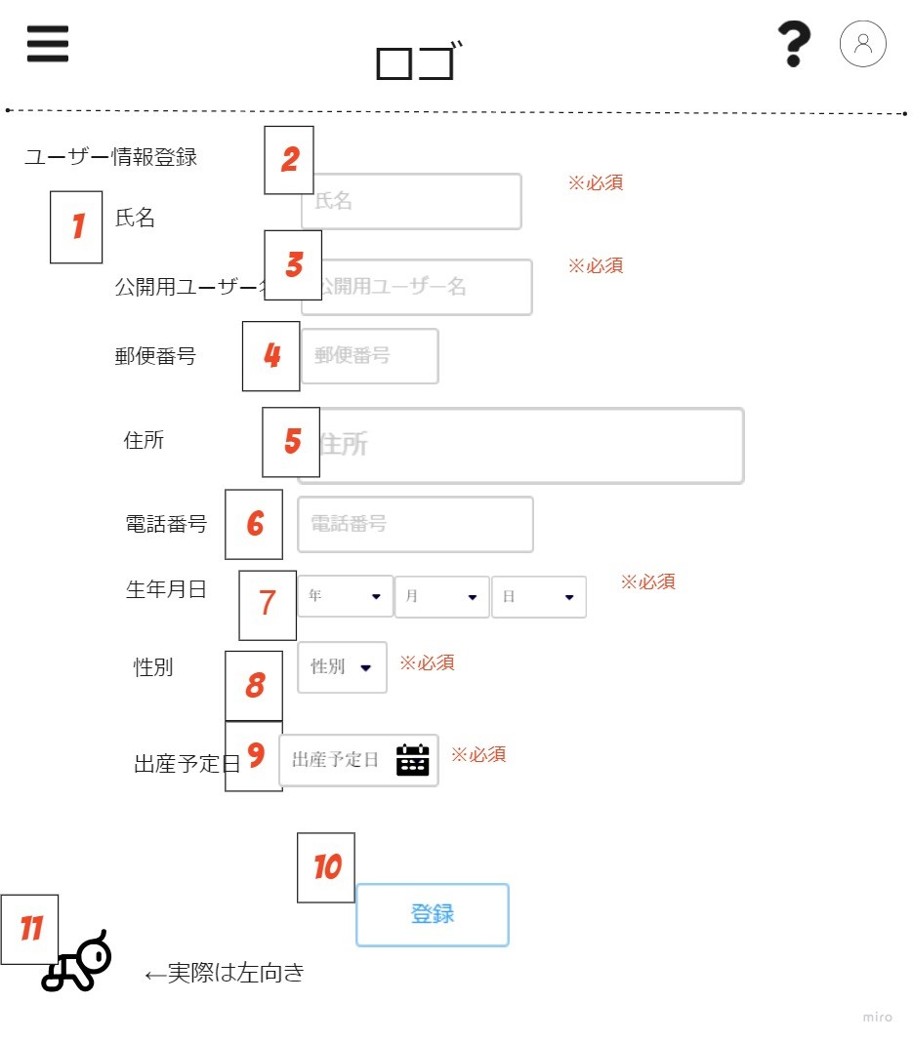

 | 機能設計
 |  |  |  | 「1 入力項目を表示」

 |  |  |  | 「2 氏名を入力 文字数制限０～40」

 |  |  |  | 「3 公開用のユーザー名を入力 文字数制限０～40」

 |  |  |  | 「4 郵便番号を入力」

 |  |  |  | 「5 住所を入力」

 |  |  |  | 「6 電話番号を入力」

 |  |  |  | 「7 生年月日を入力」

 |  |  |  | 「8 性別を入力」

 |  |  |  | 「9 出産予定日を入力」

 |  |  |  | 「10 ユーザー情報登録（変更）ボタン」

 |  |  |  | 「11 クリックでマイページ画面へ戻る 赤ちゃんのimage imageフォルダから持ってくる」

 | 項目定義書

 | No |  | 物理名 |  | 論理名 |  | 画面型 |  | データ型 | min | max | DBテーブル |  | DBカラム | 備考
 |  | 1 | register_subject |  | 入力項目
 |  | 2 | name |  | 氏名 |  | text |  | String | 0 | 40 | user |  | name
 |  | 3 | nickname |  | ニックネーム |  | text |  | String | 0 | 40 | user |  | nickname
 |  | 4 | post_code |  | 郵便番号 |  | text |  | String | 0 | 20 | user |  | post_code
 |  | 5 | address |  | 住所 |  | text |  | String | 0 | 100 | user |  | address
 |  | 6 | tel |  | 電話 |  | text |  | String | 0 | 20 | user |  | tel
 |  | 7 | birthday |  | 誕生日 |  | Date |  | Date | 1900-01-01 | 2050-12-31 | user |  | birthday
 |  | 8 | gender |  | 性別 |  | PullDown |  | Int | 1 | 3 | user |  | gender
 |  | 9 | due_date |  | 出産予定日 |  | Date |  | Date | 2021-01-01 | 2100-12-12 | user |  | due_date
 |  | 10 | register_user_info |  | ユーザー情報登録ボタン |  | button |  |  |  |  | user
 |  | 11 | back_to_mypage |  | 戻るボタン |  | link |  |  |  |  | user

パートナーズ設定画面
外部設計書 |  |  |  |  |  | 画面名 |  | パートナーズ設定画面 |  |  |  | 作成者 | 小林涼太 |  |  | 更新者
 |  |  |  |  |  | システム名 |  | famiTy |  |  |  | 作成日 | 2022-06-10 |  |  | 更新日
 |  |  |  |  |  | 備考

 | 画面設計
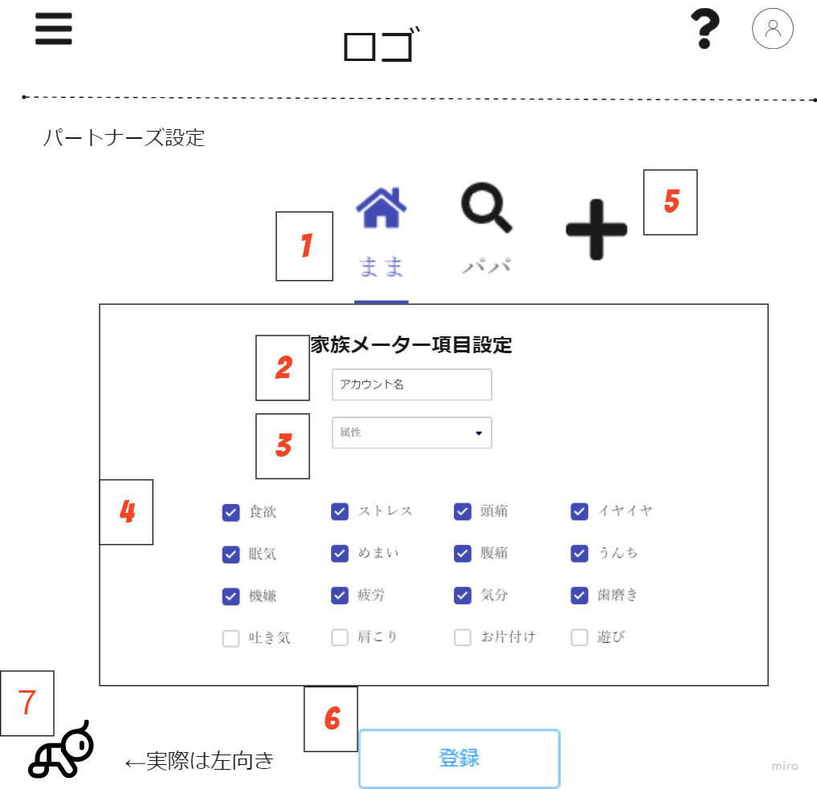

 | 機能設計

 |  |  |  | 「1 ユーザーアイコンと名前が表示される クリックでそのユーザーの記録項目の設定 登録されているパートナー分だけタブがある（max6)」

 |  |  |  | 「2 パートナーの名前を入力」

 |  |  |  | 「3 パートナーの属性を選択」

 |  |  |  | 4.家族メータの項目を選択

 |  |  |  | 5.クリックでパートナー追加画面に遷移 パートナーがすでに6人登録されていた場合は表示されない

 |  |  |  | 6.クリックで記録項目登録 非同期でサーバーに渡す エラーの場合アラート画面遷移なし 成功した場合「登録しました」のアラートの後ページリロード

 |  |  |  | 7.クリックでマイページ画面へ戻る 赤ちゃんのimage imageフォルダから持ってくる

 | 項目定義書

 | No |  | 物理名 |  | 論理名 |  | 画面型 |  | データ型 | min | max | DBテーブル |  | DBカラム | 備考
 |  | 1 | partners |  | パートナーズ |  | button |  |  |  |  | user_icon, partners |  | user_icon.image, partners.name
 |  | 2 | partner_name |  | パートナーの名前 |  | text |  | String | 0 | 40 | partners |  | name
 |  | 3 | partner_attribute |  | パートナーの属性 |  | PullDown |  | Int | 1 | 4 | partners |  | attribute
 |  | 4 | partner_subjects |  | 家族メータの項目 |  | checkbox |  | Int | 0 | 16 | family_meter_subject |  | id,subject
 |  | 5 | create_partner |  | パートナー追加 |  | link |  |  |  |  |  |  |  | パートナー追加画面に遷移
 |  | 6 | register_button |  | 登録ボタン |  | button
 |  | 7 | back_to_mypage |  | 戻るボタン |  | link

パートナー追加画面
外部設計書 |  |  |  |  |  | 画面名 |  | パートナー追加画面 |  |  |  | 作成者 | 小林涼太 |  |  | 更新者
 |  |  |  |  |  | システム名 |  | famiTy |  |  |  | 作成日 | 2022-06-10 |  |  | 更新日
 |  |  |  |  |  | 備考

 | 画面設計

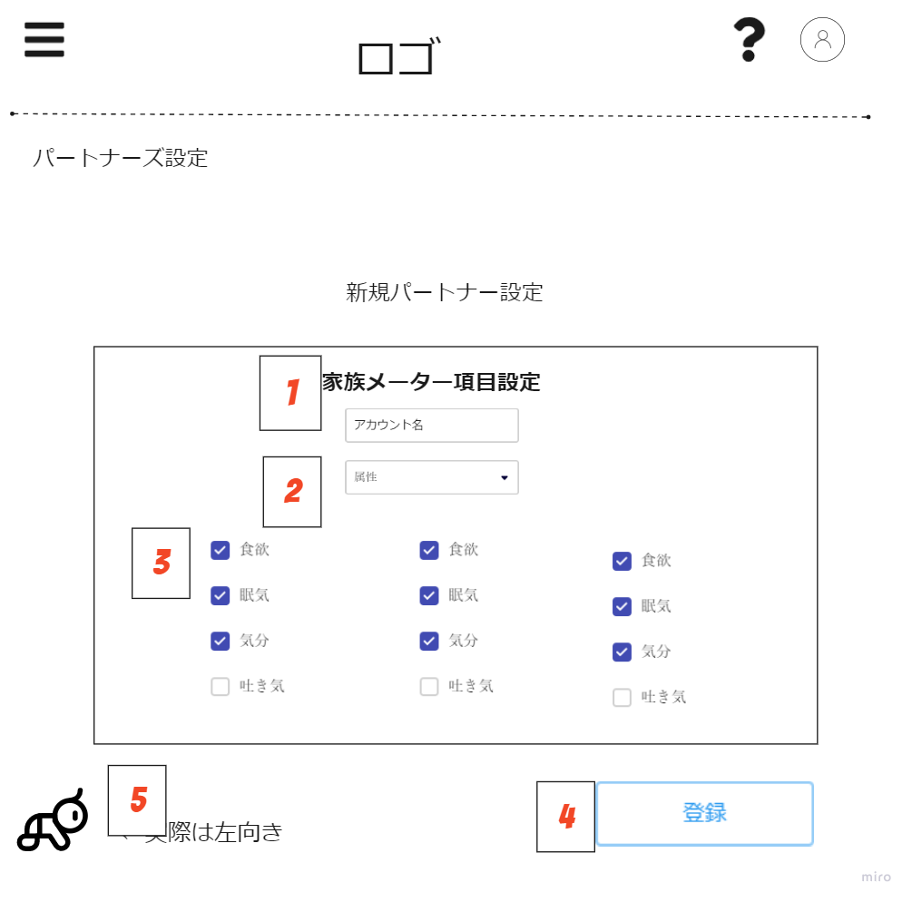

 | 機能設計
 |  |  |  | 1.パートナーの名前を入力

 |  |  |  | 2.パートナーの属性を選択

 |  |  |  | 3.家族メータの項目を選択

 |  |  |  | 4.クリックで記録項目登録 非同期でサーバーに渡す エラーの場合アラート、画面遷移なし 成功した場合「登録しました」のアラートの後パートナーズ設定画面へ遷移する

 |  |  |  | 5.クリックでマイページ画面へ戻る 赤ちゃんのimage imageフォルダから持ってくる

 | 項目定義書

 | No |  | 物理名 |  | 論理名 |  | 画面型 |  | データ型 | min | max | DBテーブル |  | DBカラム | 備考
 |  | 1 | partner_name |  | パートナーの名前 |  | text |  | String | 0 | 40 | partners |  | name
 |  | 2 | partner_attribute |  | パートナーの属性 |  | PullDown |  | Int | 1 | 4 | partners |  | attribute
 |  | 3 | partner_subjects |  | 家族メータの項目 |  | checkbox |  | Int | 0 | 16 | family_meter_subject |  | id,subject
 |  | 4 | register_button |  | 登録ボタン |  | button
 |  | 5 | back_to_edit_partners |  | 戻るボタン |  | link

パートナー登録画面
外部設計書 |  |  |  |  |  | 画面名 |  | パートナー登録画面 |  |  |  | 作成者 | 小林涼太 |  |  | 更新者
 |  |  |  |  |  | システム名 |  | famiTy |  |  |  | 作成日 | 2022-06-10 |  |  | 更新日
 |  |  |  |  |  | 備考

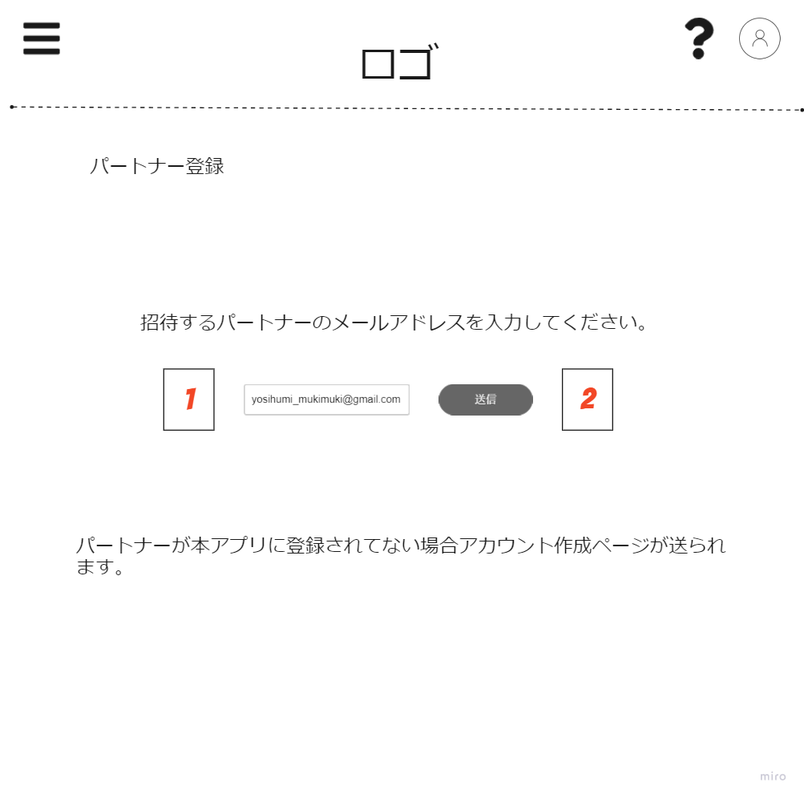
 | 画面設計

 | 機能設計
 |  |  |  | 1.招待したいパートナーのメールアドレスを入力

 |  |  |  | パートナー招待メール送信ボタン
 |  |  |  | 正常系：
 |  |  |  | パートナーがアプリに登録されてた場合「招待メールが送信されました」のアラート後マイページ画面遷移
 |  |  |  | パートナーがアプリに登録されていなかった場合「アカウント作成メールが送信されました」のアラート表示後ホーム画面遷移

 |  |  |  | 2.異常系：
 |  |  |  | 「送信できませんでした」のアラート

 | 項目定義書

 | No |  | 物理名 |  | 論理名 |  | 画面型 |  | データ型 | min | max | DBテーブル |  | DBカラム | 備考
 |  | 1 | input_partner_email |  | パートナーメールアドレス入力欄 |  | text |  | String | 0 | 60 | user |  | email | userにメールアドレスが存在するかで処理分ける
 |  | 2 | send_invite_partner_email |  | パートナーメール送信ボタン |  | button

ログイン画面
外部設計書 |  |  |  |  | 画面名 |  | ログイン画面 |  |  |  | 作成者 | 浅野愛喜 |  |  | 更新者
 |  |  |  |  | システム名 |  | famiTy |  |  |  | 作成日 | 2022-06-10 |  |  | 更新日
 |  |  |  |  | 備考

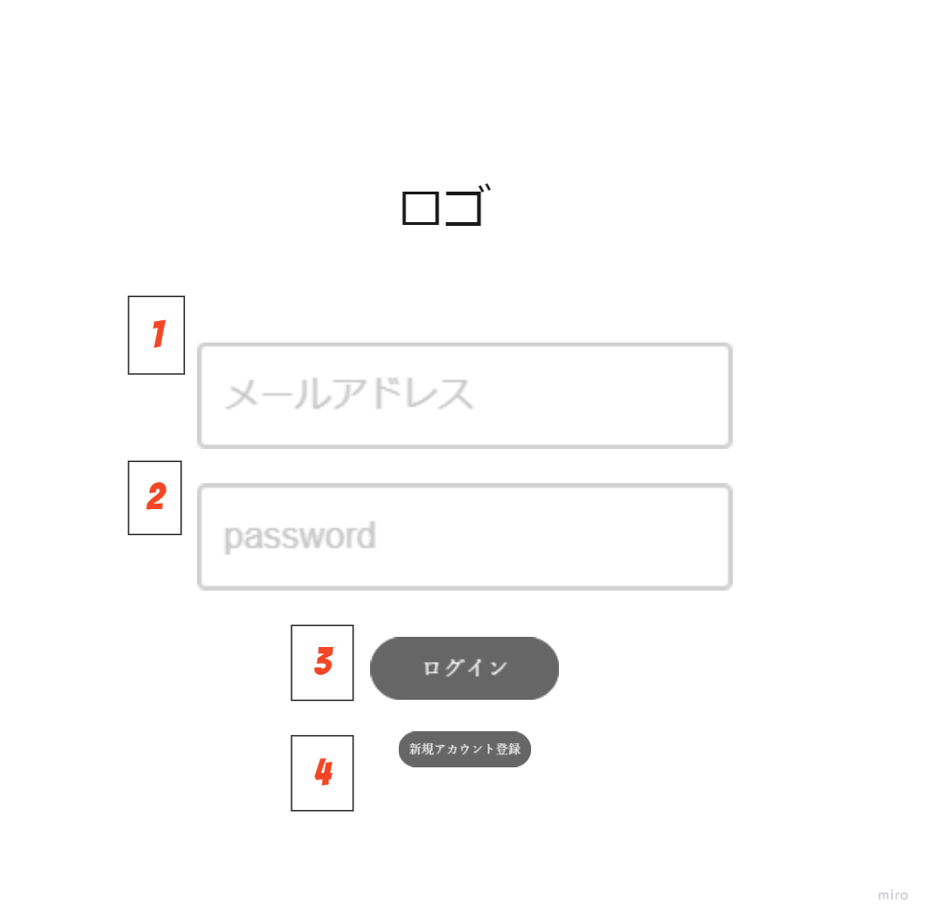
 | 画面設計

 | 機能設計
 |  |  | 1.メールアドレスを入力 必須

 |  |  | 2.パスワードを入力 必須

 |  |  | 3.クリックでログイン
 |  |  | メールアドレス、パスワード未入力の場合required「このフィールドを入力してください」を表示

 |  |  | 4.クリックでアカウント新規登録画面へ遷移

 | 項目定義書

 | No |  | 物理名 | 論理名 |  | 画面型 |  | データ型 | min | max | DBテーブル |  | DBカラム | 備考
 |  | 1 | email | メールアドレス |  | input text |  | String | 0 |  | user |  | email | Not重複
 |  | 2 | password | パスワード |  | input password |  | String | 0 | 20 | user |  | password | パスワードハッシュ化
 |  | 3 | login_button | ログインボタン |  | button
 |  | 4 | create_account_button | アカウント新規登録ボタン |  | link

アカウント登録画面
外部設計書 |  |  |  |  | 画面名 |  | アカウント登録画面 |  |  |  | 作成者 | 志村麻実 |  |  | 更新者
 |  |  |  |  | システム名 |  | famiTy |  |  |  | 作成日 | 2022-06-10 |  |  | 更新日
 |  |  |  |  | 備考

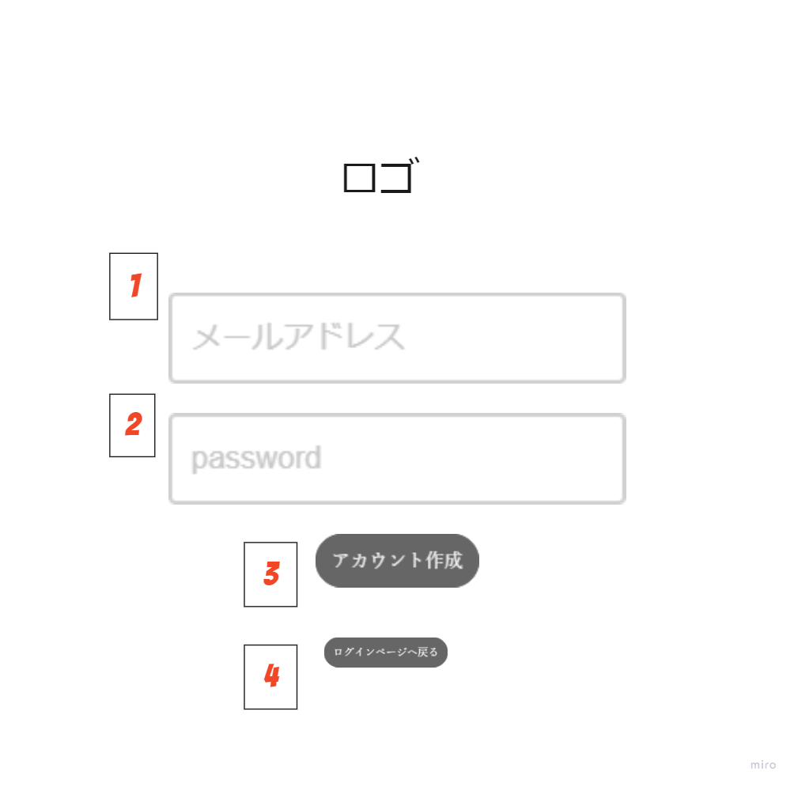
 | 画面設計

 | 機能設計

 |  | 「1 メールアドレスを入力 必須」

 |  | 「2 パスワードを入力 必須」

 |  | 「3 クリックでアカウント作成、非同期で送信 メールアドレス、パスワード未入力の場合required「このフィールドを入力してください」を表示

 |  | 「4 クリックでログインページへ戻る」

 | 項目定義書

 | No |  | 物理名 | 論理名 |  | 画面型 |  | データ型 | min | max | DBテーブル |  | DBカラム | 備考
 | 1 |  | email | メールアドレス |  | input_text |  | String | 0 | 60 | user |  | email | Not重複
 | 2 |  | password | パスワード |  | input_password |  | String | 0 | 20 | user |  | password | パスワードハッシュ化
 | 3 |  | login_button | アカウント新規作成ボタン |  | button
 | 4 |  | go_login_page | ログインページボタン |  | link

ヘルプ画面
外部設計書 |  |  |  |  | 画面名 |  | ヘルプ画面 |  |  |  | 作成者 | 志村麻実 |  |  | 更新者
 |  |  |  |  | システム名 |  | famiTy |  |  |  | 作成日 | 2022-06-10 |  |  | 更新日
 |  |  |  |  | 備考

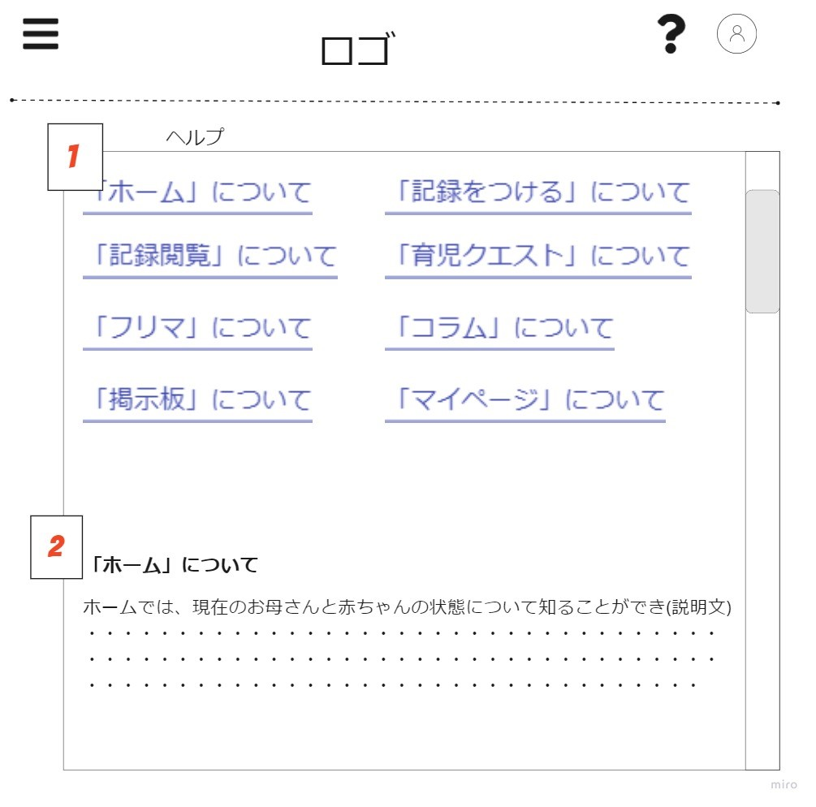
 | 画面設計

 | 機能設計

 |  | 「1 ヘルプページ目次を表示 クリックでその文章の見出に移動（同一画面、ID属性利用）」

 |  | 「2 それぞれの文章を表示 （JSPにべた書き）」

 | 項目定義書

 | No |  | 物理名 | 論理名 |  | 画面型 |  | データ型 | min | max | DBテーブル |  | DBカラム | 備考
 | 1 |  | help_agenda | ヘルプページ目次 |  | link |  | String | 0 | 30 |  |  |  | ベタ打ち
 | 2 |  | help_text | ヘルプ説明文 |  | text |  | String | 0 | 5000 |  |  |  | ベタ打ち

